Linux
الامر | تخصصه | مثال
man cd | وضع كلمة man وبعده امر هذا يعرض كل DESCRIPTIONحق الامر المدخل وكلمة DESCRIPTION مثل الميثد حق الفونكشن
رموز الملفات في الترمند
 | الرموز ترمز الى صلاحيات الملفات وكل ملف له 3 مجموعة المجموعه الأول وتتكون من اربع خانات الخانه الاول نوع الفايل هل هو دليل ولا لينك تخص الي سوى الملف المجموعه الثانيه تتكون من 3 خانات صلاحيت الأشخاص الباقين هل يطلعون على الملف ويعدلون ولا وهم اليوزرات الموجودين في نفس الكمبيوتر المجموعه الثالثه تتكون من 3 خانات هم الأشخاص خارج الكمبيوتر يعني شخص من بره | drwxr-xr-x. 1 fahad fahad 8 يونيو 12 07:37 Downloads
وتعني قابل للكتابة w | رموز للملفات اذا كتبت ls في الترمند بتلاحظ هذه الرموز ولاكن لو جا قبل الحرف ماينس ( - ) هذا يعني غير قابل للقراءة او الكتابة
تعني قابل للقراءة r
قابل للتنفيذ x
d وهذا يعني ان الملف دليل
l وهذا يعني لينك
بلون الأخضر | ترمز الى ان الفايل متل بملف واحد فقط
بلون الأحمر | هو الشخص الي لهو الصلاحية على الملف يعني اليوزر الي صلح الملف
بلون الأزرق | يعني المستخدم ينتمي الى root ولا
الرقم 8 | يعني حجم الملف

معلومات النظام
# arch | عرض معمارية الجهاز (1)
# cal 2007 | عرض تقويم عام 2007
# cat /proc/cpuinfo | عرض معلومات المعالج
# cat /proc/interrupts | عرض طلبات المقاطعة من وحدات الادخال و الاخراج
# cat /proc/meminfo | تحقق من استخدام الذاكرة
# cat /proc/swaps | عرض ملفات الـ Swap
# cat /proc/version | عرض اصدار نواة النظام
# cat /proc/net/dev | عرض كروت(بطاقة) الشبكة و احصائيات حولها
# cat /proc/mounts | لرؤية الملفات الملحقة في النظام مثل ملفات الاسطوانة المرنة
# clock -w | احفظ تعديل التاريخ على الـ BIOS
# date | عرض تاريخ النظام
# date 041217002007.00 | اضبط التاريخ والوقت كالتالي – الشهر اليوم الساعه الدقيقه السنة.الثواني
# dmidecode -q | عرض مكونات النظام المادية (SMBIOS / DMI)
# hdparm -i /dev/hda | عرض خصائص قرص صلب
# hdparm -tT /dev/sda | يقوم بعمل اختبار قراءة من قرص صلب
# lspci -tv | عرض الاجهزة المتصلة بالكمبيوتر عن طريق منفذ الـ PCI
# lsusb -tv | عرض الاجهزة المتصلة بالكمبيوتر عن طريق منفذ الـ USB
# uname -m | عرض معمارية الجهاز
# uname -r | عرض اصدار نواة النظام المستخدمة
su | وهنا تختار اليوزر هل هو روت ولا العادي | root@DESKTOP-OMNBOBS:/home/fahad# su fahad
info | لعرض ملعلومات البرنامج | fahad@DESKTOP-OMNBOBS:~$ sudo dnf info nano

نظام الملفات
# cd /home | لدخول الى مجلد الـ home
# | وتعني بانك دخلت على الروت | root@DESKTOP-OMNBOBS:/home/fahad#
$ | ويعني بانك في اليوزر العادي | fahad@DESKTOP-OMNBOBS:~$
cd ~/ | وهذه العلامة زي الي كمل انت ياترمند | cd ~/Downloads والاساس كذا cd /home/fahad/Downloads
# cd .. | عودة الى المجلد السابق
# cd ../.. | الرجوع الى الخلف مجلدين
# cd | انتقل الى مجلد الـ home
# cd ~user1 | انتقل الى مجلد الـ home
# cd – | انتقل الى المجلد السابق
# cp | نسخ ملف اول شي تحط الامر وبعده مسافه مسار الملف الي تريد تنسخ منه وبعده مسافة ومسار الملف الي يونسخ اليه مع اسم جديد للملف الي انسخ | cp /home/fahad/Downloads/fahad_new/d.webp /home/fahad/Downloads/fahad_2/gg.webp
dir/* . | نسخ كل ملفات مجلد الى المجلد العمل (الحالي)
-a /tmp/dir1 . | نسخ مجلد الى مجلد العمل (الحالي)
-a dir1 dir2 | نسخ مجلد
file file1 | اعادة تسمية للملف الى ملف1
" -b "
" -f "
" -t "
" -T "
" -u "
" -x "
" -Z "
" -P "
" -p "
" -R " | نسخ محتوى الملف الى مللف اخر لاكن اذا الملف الي ينسخ اليه موموجود اصنع واحد | cp -R fahad nnff
" -r " | وهو نسخ محتوى ملف الى ملف جديد انت تسميه ولابد من المجلد الي ينسخ منه يكون فيه شي | cp -r fahad newFahad
" -s "
" -l "
" -i " | متخصص في نسخ الفايلات فقط | cp -i fahad.txt /home/fahad/newfahad2
" -H "
" -L "
" -n "
-v | وهذا يعني ارعرض عملية النسخ طبعا حرف v يعني مطول | cp -v /home/fahad/Downloads/fahad_new/d.webp /home/fahad/Downloads/fahad_2/gg.webp
# iconv -l | عرض قائمة التراميز (encodings) المعروفة
# iconv -f fromEncoding -t toEncoding inputFile > outputFile | تحويل ترميز الاحرف من نسق الى اخر
# find . -maxdepth 1 -name *.jpg -print -exec convert | دفعة بتغيير ملفات في الدليل الحالي وإرسالها إلى وجود دليل الصور المصغرة (يتطلب التحول من Imagemagick)
# ln -s file1 lnk1 | انشئ اختصار رمزي لملف او مجلد
# ln file1 lnk1 | انشئ اختصار مادي لملف او مجلد
ls -l | عرض الملفات بجميع معلوماتها | ls -l
# ls | عرض ملفات المجلد | ls -l
ls -lr /etc | عرض ملفات المجلد داخل مجلد | ls -lr /etc
# ls -F | عرض ملفات المجلد
# ls -l | عرض تفاصيل الملفات و المجلدات
# ls -a | عرض الملفات المخفية بترتيب ابجدي
# ls *[0-9]* | الملفات و المجلدات التي تتضمن على ارقام
# lstree | عرض الملفات و المجلدات في شجرة بداية من الجذر (2)

# mkdir | انشئ مجلد لايمكن حذفه الا عن طريق الروت | mkdir fahad
# mkdir -p /tmp/dir1/dir2 | إنشاء شجرة متداخلة من الأدلة
# mv dir1 new_dir | نقل الملف او أي شي بعد الكود تحط امس الملف وبعده المسار الي يروح فيه
mv -i | نقل الملف والتاكد بان الملف ليس موجود في المسار الي ارسلته له بامكانك تغيير حتى الاسم لاكن حرف I يرمز الى ان النظام ح يسالك موفق ولا لا | mv -i fahad.txt fahad2.txt
mv -f | ينقل الملف حتى ولو كان المسار المنقول له موجود نفس الملف فيحذف الملف ويحط الملف الي انسخ فوقه حتى ولو كان محمي
mv -n
mv -b
mv --version | لعرض الإصدار الي يعمل عليه mv
# pwd | عرض مسار المجلد العمل ( الحالي )
rm | يعني مسح | rm fahad2.txt
rm -i | يحذف الملف ولاكن الأول يسلك هل انت موافق | rm -i ff.txt
rm -r | احذف المجلد والي داخله أيضا | rm -r gg
# rm -f file1 | احذف الملف المسمى file1 | rm ggggggggggggggggggggg.txt
# rm -rf dir1 | حذف مجلد يدعى dir1 بجميع محتوياتة
# rm -rf dir1 dir2 | حذف مجلدين بجميع محتوياتهم
# touch -t 0712250000 file1 | تعديل التوقيت لملف او مجلد (سنة – شهر – يوم – ساعات – دقائق)
# tree | عرض الملفات و المجلدات في شجرة بداية من الجذر (1)
إيقاف تشغيل و إعادة تشغيل و تسجيل الخروج من النظام
# init 0 | إيقاف تشغيل النظام (2)
# logout | إنهاء الجلسة(حساب المستخدم الحالي)
# reboot | إعادة تشغيل الكمبيوتر (2)
# shutdown -h now | إيقاف تشغيل النظام (1)
# shutdown -h 16:30 & | ايقاف تشغيل النظام في وقت معين
# shutdown -c | إلغاء التوقيت الذي تم تحديده لإيقاف تشغيل النظام
# shutdown -r now | إعادة تشغيل الكمبيوتر (1)
# telinit 0 | إيقاف تشغيل النظام (3)

بحث عن ملف
# find / -name file1 | البحث عن ملف او مجلد داخل مجلد الـ root
# find / -user user1 | البحث عن ملفات او مجلدات تنتمي للمستخدم user1
# find /home/user1 -name \*.bin | البحث عن الملفات ذات الإمتداد .bin في المجلد /home/user1
# find /usr/bin -type f -atime +100 | البحث عن الملفات التنفيذية (binary) التي لم تستخدم منذ 100 يوم
# find /usr/bin -type f -mtime -10 | البحث في الملفات التي تم انشائها او تعديلها في 10 أيام الماضية
# find / -name *.rpm -exec chmod 755 ‘{}’ \; | البحث عن الملفات ذات الامتداد .rpm و تعديل صلاحياتها
# find / -xdev -name \*.rpm | البحث عن الملفات ذات الامتداد .rpm متجاهلاً الاقراص القابلة للازالة , مثل الاقراص الضوئية و الفلاش ديسك ..الخ
# locate \*.ps | ابحث عن ملف بالامتداد “ps.” ****
# whereis halt | عرض مسار ملف معين
which | عرض المسار الكامل لملف تنفيذي يعني الأوامر الي في الترمند تظهر ملفاتها التنفيذيه موقعها وين | which java

تركيب ملف النظام
# fuser -km /mnt/hda2 | إرغام عدم التعرف ( unmount ) على الأجهزة المشغولة
# mount /dev/hda2 /mnt/hda2 | ضم(وصل) القرص المدعو hda2على سبيل المثال في المجلد /mnt/hda2
# mount /dev/fd0 /mnt/floppy | التعرف على القرص المرن
# mount /dev/cdrom /mnt/cdrom | التعرف على قرص سي دي \ دي في دي
# mount /dev/hdc /mnt/cdrecorder | التعرف على cdrw\dvdrom
# mount /dev/hdb /mnt/cdrecorder | التعرف على ( cdrw \ dvdrom )
# mount -o loop file.iso /mnt/cdrom | التعرف على ملف او ملف ايزو iso
# mount -t vfat /dev/hda5 /mnt/hda5 | التعرف على نظام ملفات من نوع فات32 الخاص بويندوز
# mount /dev/sda1 /mnt/usbdisk | ضم قرص usbفلاش او قلم
# mount -t smbfs -o username=user,password=pass //WinClient/share /mnt/share | التعرف على شبكة مشاركة ويندوز
# umount /dev/hda2 | ازالة ضم (فصل) القرص المدعو hda2على سبيل المثال
# umount -n /mnt/hda2 | تشغيل ازالة الضم من غير كتابة الملف /etc/mtab مفيد عندما تكون الملفات للقراءة فقط او ان يكون القرص ممتلئ

مساحة القرص
# df -h | عرض قائمة الاقسام التي تم التعرف عليها من القرص الصلب
# dpkg-query -W -f=’${Installed-Size;10}t${Package}n’ | sort -k1,1n | عرض المساحة المستخدمة من قبل حزم deb , مرتبة حسب الحجم
# du -sh dir1 | تقدير المساحة التي يشغلها المجلد dir1
# du -sk * | sort -rn | عرض حجم الملفات و المجلدات مرتبة حسب الحجم
# ls -lSr |more | عرض حجم ملف ومجلدات وعرضهم بالحجم
# rpm -q -a –qf ‘%10{SIZE}t%{NAME}n’ | sort -k1,1n | عرض المساحة المستخدمة من قبل حزم rpm مرتبة حسب الحجم

المستخدمين و المجموعات group
 | لأمر group في لينكس يُستخدم لإدارة المجموعات (groups) على النظام. يمكن استخدامه لإنشاء مجموعات جديدة، عرض المجموعات الموجودة، أو إضافة مستخدمين إلى مجموعات
sudo groupdel [خيارات] group_name | طريقة البناء الرئيسية
groupadd | يستخدم لإنشاء مجموعة جديدة.
groupdel | يستخدم لحذف مجموعة موجودة.
groupmod | يستخدم لتعديل مجموعة موجودة.
usermod | يستخدم لتعديل معلومات المستخدم، بما في ذلك المجموعات.
getent | يستخدم لعرض معلومات عن مجموعة معينة أو عن جميع المجموعات.
newgrp | يستخدم لتغيير مجموعة المستخدم النشط إلى مجموعة معينة.
chgrp | يستخدم لتغيير مجموعة الملفات أو المجلدات.
vigr | تحرير ملف /etc/group باستخدام محرر نصوص مع حماية.
vipw | تحرير ملف /etc/passwd مع حماية.

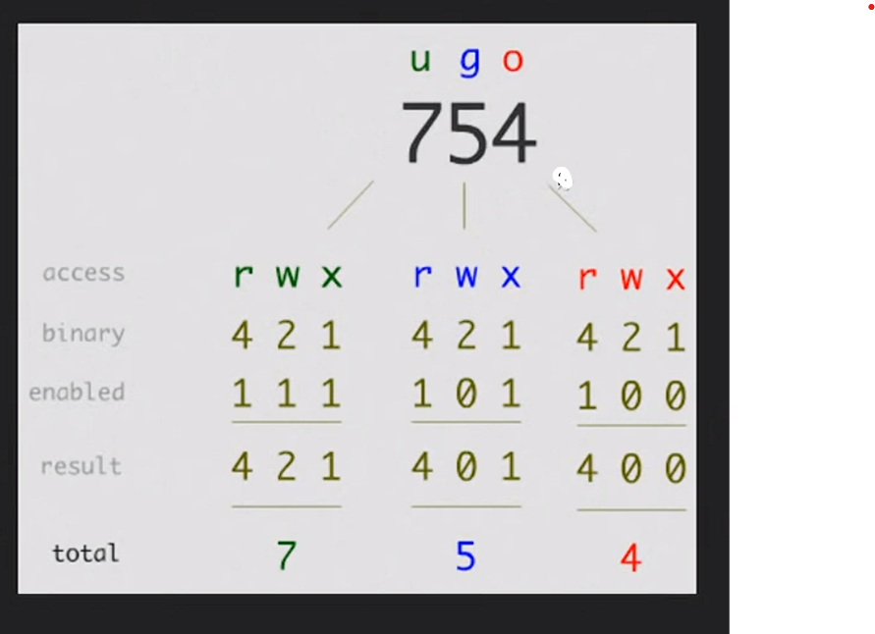
تصاريح الملفات
chmod | تغيير وضعيت تصاريح الملفات
'-R' | تطبيق تغيير الصلاحيه على كل الفاينلات الي تحمل نفس الاسم يعني يدور على اسم الفانلي حتى ولو كان منه كثير ويطبق الصلاحيه عليه
'-v' | سيعرض رسالة لكل ملف تتم معالجته. مع الإشارة إلى تغيير الإذن الذي تم إجراؤه.
'-C' | إنه يعمل مثل "-v" ولكنه في هذه الحالة يعرض فقط رسائل للملفات التي تم تغيير إذنها.
'-f' | يساعد في تجنب عرض رسائل الخطأ.
'-h' | قم بتغيير أذونات الروابط الرمزية بدلا من الملفات التي تشير إليها.
`+` | إضافة أذونات | chmod u+rwx f.txt
`-` | إزالة الأذونات | chmod u-rwx f.txt
`=` | تعيين الأذونات إلى القيم المحددة
r' | إذن القراءة
'W' | إذن الكتابة
"x" | إذن التنفيذ
# chmod ugo+rwx directory1 | تغيير التصاريح للقراءة (r), للكتابة (w) و (x) للدخول للمستخدم المالك (u) المجموعة (g) واخرون (o) | chmod ugo+rwx f.txt
# chmod go-rwx directory1 | ازالة تصاريح القراءة(r)والكتابة(w)و(x)الدخول الى مجموعة مستخدمين(g)وغيرها (o)لملف او مجلد ما | chmod ugo-r f.txt
u | مالك الي صنع الملف | chmod u+rwx f.txt
g | مجموعة الي هو المستخدمين للكمبيوتر
o | الاخرين الناس الي ترسلهم الملف
a | الكل (المالك ، المجموعات ، أخرى)
chown | لتغيير مالك الملف
"-c"
" -v " | يعطيك تقرير بعد تنفيذ الحاله علشان تتاكد انه نفذ | chown -v fahad f.txt وهذا التقرير يقول غير المالك لـ fahad ownership of 'f.txt' retained as fahad
"-f" | يغير الملك بلقوة ولايظهر لك أي خطاء
chown :group1 file1.txt | لتغييرملكية المجموعه | sudo chown :root f.txt
chown --reference=greek1 greek2 | نسخ ملكية ملف إلى آخر علشان يصيرون نفس الصلاحيه
chgrp | لتغيير قروب الملكيه في الفولدرات

صفات خاصه على الملف
# chattr +c file1 | إتاحة أن يكون هذا الملف (file1) قابل ل: ضغط/فك الضغط من قبل نواة kernel
# chattr +d file1 | يضمن أن البرنامج يتجاهل للملفاتDump عند الحفظ
# chattr +i file1 | جعل الملف غير قابل للتغيير أو الحذف أو تغيير الإسم إو الربط فكل هذا غير ممكن
# chattr +s file1 | السماح لملف بان يحذف بشكل آمن
# chattr +S file1
# chattr +u file1 | يسمح لك باستعادة محتوى ملف في حال تم إغلاقه
# lsattr | عرض الصلاحيات المخصصة
أرشفة و ضغط الملفات
# bunzip2 file1.bz2 | فك ضغط ملف يمسى file1.bz2
# bzip2 file1 | ضغط ملف يمسى file1
# gunzip file1.gz | فك الضغط عن ملف يدعى file1.gz
# gzip file1 | ضغط ملف يدعى file1
# gzip -9 file1 | ضغط الملف او المجلد بأقى درجة ممكنة
# rar a file1.rar test_file | انشاء ارشيف جديد من نوع رار rar باسم file1.rar
# rar a file1.rar file1 file2 dir1 | ضغط الملفات “file1″,”file2” و “dir1” في وقت واحد
# rar x file1.rar | فك الضغط عن ملفات rar
# tar -cvf archive.tar file1 | تكوين أرشيف غير مضغوط
# tar -cvf archive.tar file1 file2 dir1 | عمل ارشيف يحتوى على ‘file1’, ‘file2’ and ‘dir1
# tar -tf archive.tar | عرض محتوى ملف مضغوط ” أرشيف “
# tar -xvf archive.tar | فك تشفير تاربال
# tar -xvf archive.tar -C /tmp | فك ضغط أرشيف إلى ملف /tmp
# tar -cvfj archive.tar.bz2 dir1 | تكوين أرشيف مضغوط بنسق “bzip2”
# tar -xvfj archive.tar.bz2 | فك ضغط ارشيفtarبنسق bzip2
# tar -cvfz archive.tar.gz dir1 | تكوين أرشيف مضغوط إلى “gzip”
# tar -xvfz archive.tar.gz | فك ضغط ارشيف tarبنسق gzip
# unrar x file1.rar | فك الضغط عن ملفات rar
# unzip file1.zip | فك الضغط عن ملف من نوع zip
# zip file1.zip file1 | ضغط ملف إلى zip
# zip -r file1.zip file1 file2 dir1 | ضغط العديد من الملفات بامتدادzipوالمجلدات في الوقت نفسه

RPM أداة حزم

 | هي الأوامر والخيارات لإدارة الحزم على أنظمة Linux التي تعتمد على RPM.
rpm -i package-file.rpm | تثبيت حزمة RPM.
rpm -U package-file.rpm | تحديث حزمة RPM أو تثبيتها إذا لم تكن موجودة.
rpm -e package-name | إزالة حزمة RPM مثبتة.
rpm -q package-name | استعلام حول حزمة RPM مثبتة.
rpm -qi package-name | عرض معلومات حول حزمة RPM مثبتة.
rpm -ql package-name | عرض محتويات حزمة RPM مثبتة.
rpm -qlp package-file.rpm | عرض محتويات حزمة RPM قبل تثبيتها.
rpm -qf /path/to/file | البحث عن حزمة تحتوي على ملف معين.
rpm -qa | عرض جميع الحزم المثبتة.
rpm -qa --last | عرض سجل تثبيت الحزم الأحدث.
rpm -V package-name | التحقق من تكامل حزمة RPM وملفاتها.
rpm --checksig package-file.rpm | التحقق من توقيع حزمة RPM.
rpm -q package-name --info | عرض معلومات مفصلة حول حزمة RPM.
rpm -qa --queryformat '%{NAME}-%{VERSION}-%{RELEASE}\n' | عرض معلومات تنسيق مخصص للحزم المثبتة.
rpm -e --nodeps package-name | إزالة حزمة RPM مع تجاوز التحقق من الاعتماديات.
rpm -q --scripts package-name | عرض السكربتات المستخدمة في الحزمة (مثل %pre، %post، %preun، %postun).
rpm -K package-file.rpm | التحقق من سلامة الحزمة والتوقيع.
rpm -qa --changelog | عرض سجل التغييرات لجميع الحزم المثبتة.
rpm -q --requires package-name | عرض الاعتماديات المطلوبة لحزمة RPM.
rpm -q --provides package-name | عرض المتطلبات التي تقدمها حزمة RPM.
rpm -q --conflicts package-name | عرض الحزم التي تتعارض مع حزمة RPM.
rpm -q --obsoletes package-name | عرض الحزم التي تم استبدالها بواسطة حزمة RPM.
rpm -q --filesbypkg package-name | عرض الملفات التي أضافتها حزمة RPM.
rpm -q --info package-file.rpm | عرض معلومات حول حزمة RPM غير مثبتة.

DEB أداة حزم
# dpkg -i [package.deb] | تثبت او ترقية حزمة دبيان
# dpkg -r [package] | إزالة حزمة دبيان من النظام
# dpkg -l | عرض كل حزم دبيان المثبته على النظام
# dpkg -l | grep httpd | عرض جميع حزم دبيان التي تحتوي على الاسم “httpd”
# dpkg -s [package] | الحصول على معلومات عن حزمة معينة مثبتة على النظام
# dpkg -L [package] | عرض قائمة الملفات المقدمة بواسطة حزمة مثبتة على النظام
# dpkg –contents [package.deb] | عرض قائمة الملفات المقدمة بواسطة حزمة غير مثبتة على النظام
# dpkg -S /bin/ping | التحقق من ان الحزمة تنتمي الى الملف المعطى

APT اداة حزم
# apt-cache search [package] | يرجع لك قائمة الحزم الموجوده حسب الكلمة المكتوبة (لليحث عن حزم)
# apt-cdrom install [package] | تثبت او ترقية حزمة ديبيان من محرك الاقراص الضوئية (CD-ROM)
# apt-get install [package] | تثبيت او ترقية حزمة Debian
# apt-get update | تحديث قائمة الحزم
# apt-get upgrade | ترقية جميع الحزم المثبته
# apt-get remove [package] | إزالة حزمه دبيان من النظام
# apt-get check | فحص المستودعات
# apt-get clean | مسح الملفات المؤقته للحزم التي تم تحميلها
# pacman -S name | تثبيت الحزمة ‘name’ وكل إعتمادياتها
# pacman -R name | حذف الحزمة ‘name’وكل ملفاتها

مشاهدة محتويات الملف
# cat file1 | عرض محتويات ملف ابتدأ من الصف الأول
# head -2 file1 | شاهد السطرين الاولين من الملف
# less file1 | مشابه لامر “more” لكنه يسمح بالرجوع الى الخلف مثل ما يسمح بالتقدم الى الامام
# more file1 | لمشاهدة محتويات ملف طويل
# tac file1 | عرض محتويات ملف ابتدأ من اخر سطر
# tail -2 file1 | مشاهدة اخر سطرين من الملف
# tail -f /var/log/messages | شاهد حاليا ما الذي يتم إضافته على الملف

معالجة النصوص
# cat example.txt | awk ‘NR%2==1’ | ازالة كل الاسطر الزوجية من ملف example.txt
echo | طباعه | echo بسم الله الرحمن الرحيم
echo -e | لإزالة \ بين الملفات | echo -e fahad\ali\adf

# echo a b c | awk ‘{print $1}’ | عرض أول عمود من سطر معين
# echo a b c | awk ‘{print $1,$3}’ | عرض العمود الأول والثالث من سطر معين
# cat -n file1 | عدد الأسطر فيي ملف معين
# comm -1 file1 file2 | مقارنة محتويات الملفين بواسطة حذف الاسطر الوحيدة من الملف file1
# comm -2 file1 file2 | مقارنة محتويات الملفين بواسطة حذف الاسطر الوحيدة من الملف file2
# comm -3 file1 file2 | مقارنة محتويات الملفين بواسطة حذف الاسطر التي تظهر على كل الملفين
# diff file1 file2 | عرض الإختلاف ما بين ملفين
# grep Aug /var/log/messages | عرض كلمة AUG من ملف يدعى /var/log/messages
# grep ^Aug /var/log/messages | البحث عن كلمات تبدأ بحروف AUG من ملف يدعى /var/log/messages
# grep [0-9] /var/log/messages | اختيار الاسطر التي تحتوي ارقام من الملف’/var/log/messages’
# grep Aug -R /var/log/* | البحث عن الكلمة “Aug” في ملفات المجلد ‘/var/log’
# paste file1 file2 | دمج محتويات ملفين للأعمدة
# paste -d ‘+’ file1 file2 | تجميع(دمج) محتوى ملفين (file1 file2) في عمودين بحيث يكون فاصل بينهما علامة ‘+’
# sdiff file1 file2 | إيجاد الفرق بين ملفين (file1 file2) ودمج الفروقات بطريقة تفاعليه ك: “diff”
# sed ‘s/string1/string2/g’ example.txt | استبدال “string1” بـ “string2” في ملف example.txt
# sed ‘/^$/d’ example.txt | حذف كل الملفات الفارغة من ملف example.txt
# sed ‘/ *#/d; /^$/d’ example.txt | حذف التعليقات والأسطر الخالية من ملف example.txt
# sed -e ‘1d’ exampe.txt | إزالة السطر الأول من ملف example.txt
# sed -n ‘/string1/p’ | عرض الأسطر التي تحتوي على كلمة “string1”
# sed -e ‘s/ *$//’ example.txt | إزالة الحروف الخالية في نهاسة كل صف
# sed -e ‘s/string1//g’ example.txt | إزالة كلمة “string1” من نص
# sed -n ‘1,5p’ example.txt | طباعة من الصف الاول الى الصف الخامس من الملف example.txt
# sed -n ‘5p;5q’ example.txt | عرض السطر رقم 5 من ملف example.txt
# sed -e ‘s/00*/0/g’ example.txt | استبدال عدة أصفار بصفر واحد
# sort file1 file2 | رتب محتويات ملفين
# sort file1 file2 | uniq | رتب محتوى ملفين بحذف الأسطر المكررة(معادة)
# sort file1 file2 | uniq -u | فرز محتويات ملفين عن طريق عرض خط فريد فقط
# sort file1 file2 | uniq -d
# echo ‘word’ | tr ‘[:lower:]’ ‘[:upper:]’ | تحويل الحروف من حروف صغيرة إلى كبيرة

وضع المحارف و صيغة تحويل الملف
dos2unix filedos.txt fileunix.txt | يونكس إلى MSDOS من نصي ملف تحويل
recode ..HTML < page.txt > page.html | html إلى text صيغة من ملف تحويل
more | l- recode | إضهار كل ماهو متاح من نماذج التحويل
unix2dos fileunix.txt filedos.txt | MSDOS إلى يونكس من نص ملف تحويل

hostname اسم الجهاز
 | وهو اسم الجهاز الي يظهر في الترمند بعد اسم مجموعة الصلاحيات(root او عادي)
vi /etc/hostname | لتغيير الهوست نيم
hostname | اظهر اسم الجهاز
a
A
d
b
f
F
i | لاظهار الايبي حق الجهاز | hostname -i
I
s
V

إدارة خدمات النظام
systemctl
 | يعني يا أيها النظام افعل كذا وكذا
systemctl [command] [service] | [command] = الإجراء الذي نريد تنفيذه (بدء ، إيقاف ، تمكين ، تعطيل ، إلخ.) [service] = اسم الخدمة التي نريد تنفيذ الإجراء عليها.
" [command] = " | الخدمات
start | تشغيل
stop | إيقاف
enable
disable
status | لمعرفة الحاله
restart | لاعاده التشغيل
reload | إعادة التحميل
mask | إخفاء
unmask | كشف
set-default

الامر yum
 | وهو امر مخصص لادارة البرامج مثل التثبيت والتحديث والحذف
yum [options] [command] [package(s)] | طريقة البناء الرئيسيه
yum install package_name | تثبيت حزمة جديدة
yum remove package_name | إزالة حزمة مثبتة
yum update package_name | تحديث حزمة معينة
yum update | تحديث جميع الحزم
yum search search_term | البحث عن حزمة
yum info package_name | عرض معلومات حول حزمة معينة
yum list installed | عرض قائمة الحزم المثبتة
yum list available | عرض قائمة الحزم المتاحة
yum list updates | عرض قائمة الحزم القابلة للتحديث
yum clean all | تنظيف ذاكرة التخزين المؤقت
yum clean packages | تنظيف الحزم المؤقتة
yum clean metadata | تنظيف بيانات المستودعات
yum makecache | تحديث بيانات المستودعات
yum repolist | عرض معلومات حول المستودعات
yum repoinfo repository_id | عرض معلومات حول مستودع معين
yum-config-manager --add-repo repository_url | إضافة مستودع جديد
yum-config-manager --enable repository_id | تفعيل مستودع
yum-config-manager --disable repository_id | تعطيل مستودع
yum history | عرض تاريخ العمليات
yum history info transaction_id | عرض تفاصيل عملية معينة من السجل
yum reinstall package_name | إعادة تثبيت حزمة
yum groupinstall "Group Name" | تثبيت مجموعة من الحزم
yum groupremove "Group Name" | إزالة مجموعة من الحزم
yum groupinfo "Group Name" | عرض معلومات حول مجموعة حزم
yum grouplist | عرض قائمة المجموعات المتاحة
yum deplist package_name | عرض تفاصيل حول عملية تثبيت معينة
yum --noplugins | إيقاف تنفيذ أوامر yum بشكل مؤقت
yum --nogpgcheck install package_name | تجاوز التحقق من توقيع الحزم
yum update yum | تحديث إصدار yum نفسه
yum autoremove
yum check-update | التحقق من وجود تحديثات

الامر uname
 | لتعرف معلومات النظام
uname [OPTIONs] | طريقة البناء الرئيسية
[OPTIONs]
-a | يعرض جميع المعلومات المتاحة عن النظام.
-s | يعرض اسم النظام (System name)، مثل Linux.
-r | يعرض إصدار النواة (Kernel version).
-v | يعرض معلومات حول إصدار النواة، غالبًا ما تتضمن تفاصيل حول البناء.
-m | يعرض نوع المعمارية للنظام (Machine hardware name)، مثل x86_64.
-p | يعرض نوع المعالج (Processor type). قد لا يكون مدعومًا في بعض الأنظمة.
-i | يعرض معلومات حول النظام الخاص بالمعمارية (Hardware platform). قد لا يكون مدعومًا في بعض الأنظمة.
-o | يعرض نظام التشغيل (Operating system) المستخدم، مثل GNU/Linux.
امر الاتصال الشبكات nmcli
 | مخصص للاتصالات والشبكات
nmcli [OPTIONS] OBJECT { COMMAND | help } | بناء الجمله [OPTIONS]=خيارات إضافية تعدل سلوك nmcli. OBJECT= يحدد هدف العملية (على سبيل المثال ، الاتصال ، الجهاز ، إلخ). COMMAND= يحدد الإجراء الذي سيتم تنفيذه على الكائن المحدد.
OBJECT
nm | حالة مدير الشبكة
connection | مدير الشبكة
d[evice] | الأجهزة المدارة بواسطة NetworkManager.

COMMAND
show | يعني عرض
modify | للتعديل | مثال كامل nmcli connection modify <connection_name> <setting_name> <setting_value>
connection_name | اسم الاتصال الي تبي تعدله
setting_name | الإعداد المحدد المراد تعديله
setting_value | القيمة الجديدة للإعداد
status | تحقق
add type | إضافة اتصال جديد | مثال كامل nmcli connection add type <connection_type> ifname <interface_name> con-name <connection_name>
connection_type | يحدد نوع الاتصال هل هو ايثر نت او واي فاي
interface_name: | اسم الاتصال يعني الايثر نت له اسم
connection_name: | اسم الاعدادات الي سويتها يعني الاتصال الجديد الي سويته حط اسم له
-t, –terse
-p, –pretty
-m, –mode
-f, –fields
-e, –escape
-v, –version
-h, –help

cat الامر
 | ويعني عرض
cat [OPTION] [FILE] | وهذه طريق بناء الامر عرض [OPTION] : يمثل خيارات سطر الأوامر المختلفة. [FILE] : اسم الملف (الملفات) المراد معالجته | cat jayesh.txt
[OPTION]
" -n " | يقراء الورقه | cat -n file2
" > " | وهذا السهم يسمح لك بكتابت ماتريد ولاكن يمسح القديم | cat > file2
" > " | وأيضا للنسخ من ملف الى ملف | cat file1.txt file2.txt > merged_file.txt
" -s "
" >> "
" -E "
" -A "
" -- "
*.txt | عرض كل الملفات المنتهيه بـ txt

ssh الاتصال عن بعد
 | هي أداة تستخدم للاتصال البعيد
ssh [username]@[hostname or IP address] | بناء الاتصال الأساسي
vi /etc/ssh/sshd_config | لتغيير اعدادات الـ ssh مثال : #PermitRootLogin prohibit-password وهذه تعني ممنوع الدول الى port غيرها الى yes وابعد علامة المربع
sudo apt install openssh-client openssh-server | تثبيت ssh للعميل والرسيفر
sudo systemctl start sshd | لتشغيل ssh
sudo systemctl enable sshd | لتشغيل ssh اول مايشتغل الجهاز
ssh 192.168.8.155 | تحطها في الترمند حق لينكس لاكن الويندوز لها برنامج putty
exit | للخروج من الاتصال ssh
ssh fahad@192.168.8.155 | للدخول على النظام بيوزر معين
-1 | يفرض ssh على استخدام بروتوكول SSH-1 فقط.
-2 | يفرض ssh على استخدام بروتوكول SSH-2 فقط.
-4 | يسمح بعناوين IPv4 فقط
-6 | يسمح بعناوين IPv6 فقط
"-A" | تمكين إعادة توجيه اتصال وكيل المصادقة.
" -a "
" -C "
" -c "
" -f "
" -g -L "
" -n "
" -p 2222"
" -q "
" -V "
" -v "
" -X "
" "
" "
" "
firewall جدار الحماية

firewalld | ثبت جدار الحماية أولا
sudo systemctl status firewalld | للاستعلام عن حالة جدار الحماية
sudo firewall-cmd --zone=public --add- services=ssh --permanent
sudo firewall-cmd | هذا الامر الرئيسي لفتح جدار الحماية
" --zone=public " | منطقة الشبكة التي ترغب في تطبيق القواعد عليها مثل جعل البورت 8080 وغيرها مناطق الشبكات مثل : public و home وwork وinternal وexternal وdmz | └─$ sudo firewall-cmd --zone=public --add-port=8080/tcp --permanent
" --add-services=ssh " | القواعد التي تفرضها على الشبكة مثل البورت السماح بحركة المرور الواردة على منفذ 8080 | └─$ sudo firewall-cmd --zone=public --add-port=8080/tcp --permanent
 | مثال على ip وهذا حظر للـ ip | sudo firewall-cmd --zone=public --add-rich='rule family="ipv4" source address="192.168.52.1" reject'
 |  | sudo firewall-cmd --zone=public --add-rich='rule family="ipv4" source address="192.168.52.1" reject'

sudo firewall-cmd --reload | وبعد الانتهاء من أي تعديل سوي له إعادة تحميل

تكوين جدار الحماية

sudo apt-get install gufw | هذه واجهة رسوميات مخصصه لـ iptables واذا تبي تشغل الواجهة اكتب gufw فقط
sudo dnf install iptables | وهذه حزمة تشتغل مثل مضادات الفيروس نزلها
sudo iptables [option] CHAIN-rule [-j target] | بناء الجمله الأساسية للحزمه
[option] | خيارات متعددة يمكن استخدامها لتحديد سلوك جدار الحماية مثل إضافة قواعد، حذفها، عرضها، إلخ
-C
-D | لحذف قاعده معينه
-A | إضافة قاعده جديده
-I
-L | لعرض السلاسل الموجوده | sudo iptables -L
-v
-X
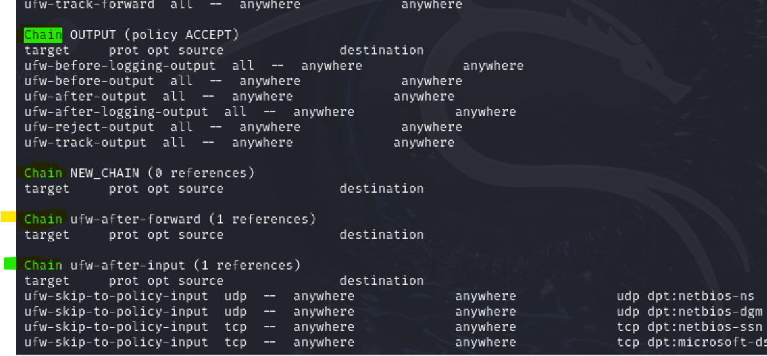
-p
-N | لاضافة سلسله جديده وهذه الاشكال الي بلون الاخظر السلسلة والي تحتها القواعد Chain وتعني سلسلة وبعده اسم السلسه target وتعني الهدف source وتعني المصدر destination الوجهة
-j
-F | لحذف كل القواعد
-s
CHAIN-rule | تحديد سلسلة (CHAIN) وقاعدة (rule) لتطبيق الإجراء عليها. السلاسل تحدد مرحلة المعالجة التي يجب تطبيق القاعدة فيها.

[-j target] | الهدف (target) الذي يتم تطبيق القاعدة عليه. يحدد ما يجب فعله بالحزمة التي تتطابق مع القاعدة، مثل السماح (ACCEPT)، الرفض (DROP)، إلخ.

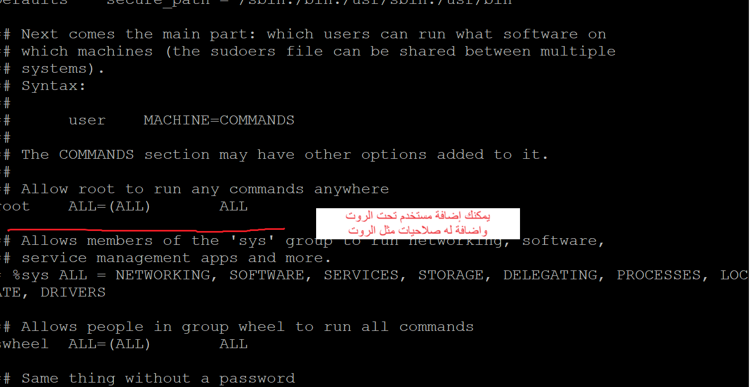
Users المتخدمون
الامر useradd إضافة مستخدم
 | إضافة مستخدم جديد
/etc/sudoers | للوصول الى ملف المستخدمين
useradd [options] [User_name] | طريق البناء لابد الدخول على الروت لكي تضيف

" -d " | إضافة مستخدم عن طريق تحديد مسار الدليل الرئيسي للمستخدم الجديد يعني يكون له ملف خاص
" -u " | لانشاء مستخدم مع UID محدد يعني رقم خاص فيه واذا تبي تعرف UID حق أي مستخدم اكتبب id
" -M " | إنشاء مستخدم بدون دليل رئيسي
" -e " | إنشاء مستخدم بتاريخ انتهاء الصلاحية
" -c " | إنشاء مستخدم بتعليق | sudo useradd -c "خطييررررررررر" ali
" -s " | مستخدم مع تغيير غلاف تسجيل الدخول
" -p " | تعيين كلمة مرور غير مشفرة للمستخدم الجديد

passwd إضافة كلمة مرور للمستخدم
/etc/passwd | موقع ملف المستخدمين
passwd [options] [username] | وهذه طريقة البناء الرئيسية
[options]
-d, –delete
-e, –expire
-h, –help
-i, –inactive
-k, –keep-tokens
"-l " | يقفل الحساب بشكل كامل
-n, –mindays
-q, –quiet
-r, –repository
-R, –root
-S, –status
-a, –all
-u, –unlock
-w, –warndays
-x, –maxdays
passwd | وهذه الكلمة علشان تغيير الباسورد
passwd user1 | اذا تبي تغير باسورد لمستخدم ثاني
sudo passwd root | لتغيير باسورد الروت

wget الأداة
 | مخصصه لتنزيل الملفات من الويب

wget [option] [URL] | طريقة البناء الرئيسية
option
$ wget -v | لمعرفة الإصدار | $ wget -v
-h / –help | اطبع رسالة تعليمات تعرض جميع خيارات سطر الأوامر المتوفرة ل Wget. | $ wget -h [URL]
-o logfile |  | $ wget -o logfile [URL]
-b / –background |  | $ wget -b [URL]
-a |  | $ wget -a logfile [URL]
-i |  | $ wget -i inputfile<br>$ wget -i inputfile [URL]
-t number / –tries=number |  | $ wget -t number [URL]
-c |  | $ wget -c [URL]
-w |  | $ wget -w number_in_seconds [URL]
-r |  | $ wget -r [URL]

الأداة htop
 | أداة قوية ومرنة لمراقبة النظام
htop | تشغيل أداة htop لعرض واجهة المراقبة التفاعلية.
F1 | عرض معلومات المساعدة حول الأوامر والواجهة.
F2 | الدخول إلى قائمة الإعدادات لتخصيص واجهة htop.
F3 | البحث عن عملية معينة بناءً على اسمها أو PID.
F4 | تصفية قائمة العمليات لعرض العمليات التي تطابق نمط معين.
F5 | عرض العمليات في شكل شجري لعرض العلاقات بين العمليات.
F6 | تغيير طريقة الفرز للعمليات بناءً على معايير مختلفة مثل استخدام المعالج.
F7 | زيادة أولوية عملية معينة (تقليل قيمة nice).
F8 | تقليل أولوية عملية معينة (زيادة قيمة nice).
F9 | قتل عملية معينة بإرسال إشارة لقتلها.
F10 | الخروج من واجهة htop والعودة إلى سطر الأوامر.
` | تثبيت/إلغاء تثبيت التحديثات وعرض معلومات حول التحديثات الأخيرة.
Ctrl + C | إيقاف أي عملية تعمل في الخلفية.
q | الخروج من htop.
-d SECONDS | تحديد فترة التحديث (بالثواني) لواجهة htop.
-s COLUMN | تحديد عمود الفرز عند بدء htop.
-p PIDs | عرض عمليات معينة بناءً على الـ PID المحدد.
-u USER | عرض عمليات مستخدم معين فقط.
-t | تشغيل htop في وضع الشاشات المتعددة (أقل شيوعًا).

sftp ارسال الملفات الى الخادم
sftp fahad@192.168.8.249 | طريقة البناء الرئيسية اول شي الامر sftp بعده اسم المستخدم وبعده الايبي

ls | يعرض قائمة الملفات والمجلدات في الدليل الحالي على الخادم.
cd | يغير الدليل الحالي إلى الدليل المحدد.
pwd | يعرض المسار الكامل للدليل الحالي على الخادم.
lcd | يغير الدليل المحلي (على جهاز العميل) إلى الدليل المحدد.
get | ينقل ملفًا من الخادم إلى جهاز العميل.
put | ينقل ملفًا من جهاز العميل إلى الخادم.
mget | ينقل عدة ملفات من الخادم إلى جهاز العميل.
mput | ينقل عدة ملفات من جهاز العميل إلى الخادم.
rm | يحذف ملفًا من الخادم.
rmdir | يحذف دليلًا فارغًا من الخادم.
mkdir | ينشئ دليلًا جديدًا على الخادم.
rename | يعيد تسمية ملف أو دليل على الخادم.
chmod | يغير أذونات الوصول للملفات أو الدلائل على الخادم.
chown | يغير مالك الملف أو الدليل على الخادم.
exit | ينهي جلسة SFTP ويغلق الاتصال بالخادم.
version | يعرض إصدار عميل SFTP.

SELinux
 | هو برنامج حماية خاص بلينكس ينزل تلقئي مع أي توزيعه
sestatus | يعرض حالة SELinux الحالية (مفعل، معطل، أو في وضع محدد) | المخرجات : SELinux status: enabled هذا يشير إلى أن SELinux مفعل على النظام. SELinuxfs mount: /sys/fs/selinux يشير إلى المكان الذي يتم فيه تحميل نظام الملفات الخاص بـ SELinux في النظام SELinux root directory: /etc/selinux هذا هو المسار الرئيسي لإعدادات SELinux على النظام Loaded policy name: targeted يشير إلى نوع السياسة الأمنية المحملة. "targeted" تعني أن SELinux يتم تطبيقه فقط على بعض الخدمات المحددة (الأكثر عرضة للخطر)، وليس على كامل النظام. Current mode: enforcing يشير إلى أن SELinux يعمل حاليًا في وضع التنفيذ "enforcing"، مما يعني أن السياسات الأمنية تطبق فعليًا، وأي محاولات للوصول غير المسموح به سيتم رفضها. Mode from config file: enforcing يشير إلى أن الوضع الافتراضي المحدد في ملف التكوين (config file) هو أيضًا "enforcing". إذا تم إعادة تشغيل النظام، سيبقى SELinux في وضع التنفيذ. Policy MLS status: enabled يشير إلى أن سياسة "Multi-Level Security" (MLS) مفعل. MLS يسمح بتطبيق سياسات أمنية أكثر دقة مع مراعاة مستويات متعددة من الأمان Policy deny_unknown status: allowed هذا يشير إلى أن النظام يسمح بالوصول الذي لم يتم تحديده صراحة في السياسات الأمنية. "allowed" هنا تعني أن النظام لا يقوم برفض الوصول غير المعروف بشكل افتراضي Memory protection checking: actual (secure) يشير إلى أن الحماية على مستوى الذاكرة تم تفعيلها وهي تعمل كما هو متوقع، مما يعزز من أمان النظام. Max kernel policy version: 33 يشير إلى أعلى إصدار من السياسات الأمنية التي يدعمها نواة النظام.
setenforce | يغير وضع SELinux إلى إما Enforcing (تنفيذ) أو Permissive (تسامح)
getenforce | يعرض وضع SELinux الحالي (Enforcing، Permissive، أو Disabled)
semanage | يدير سياسات SELinux، يمكن استخدامه لإضافة/إزالة السياسات
audit2allow | ينشئ قواعد SELinux بناءً على سجلات audit
seinfo | يعرض معلومات عن أنواع SELinux، ومهام الأمان، والسياسات
semanage port | يدير قواعد SELinux الخاصة بالمنافذ (ports)
semanage fcontext | يدير قواعد SELinux الخاصة بسياق الملفات
restorecon | يستعيد سياق SELinux للملفات بناءً على السياسات المحددة
chcon | يغير سياق SELinux لملف معين بشكل يدوي
matchpathcon | يعرض سياق SELinux المتوقع لملف بناءً على قواعد fcontext
semanage login | يدير قواعد SELinux للمستخدمين ومجموعات المستخدمين
semanage boolean | يدير إعدادات booleans الخاصة بـ SELinux
semanage module | يدير وحدات SELinux
semanage fcontext | يدير قواعد سياق الملفات (file context)
semanage permissive | يدير وضع permissive (التسامح) لتطبيقات معينة
semanage user | يدير إعدادات المستخدمين في SELinux
semanage port | يدير قواعد SELinux للمنافذ (ports)
semanage template | يدير قوالب SELinux
semanage network | يدير قواعد الشبكة (network) الخاصة بـ SELinux
semanage | أداة إدارة عامة لقواعد SELinux (تشمل أوامر مختلفة)
setroubleshoot | يعرض رسائل توضيحية ومعلومات حول المشاكل في SELinux
sepolicy | يعرض معلومات عن السياسات الخاصة بـ SELinux
semanage login | يدير سجلات SELinux الخاصة بالمستخدمين والمجموعات
seinfo | يعرض معلومات عن السياسات والمجالات والأدوات في SELinux
getsebool | يعرض القيم الحالية لبوليان SELinux
setsebool | يغير القيم الخاصة بـ booleans في SELinux
sepolicy | يعرض معلومات عن السياسات الخاصة بـ SELinux
semanage module | يدير وحدات SELinux
semanage fcontext | يدير سياق الملفات الخاص بـ SELinux
restorecon | يعيد تعيين سياق SELinux للملفات بناءً على السياسات
nano /etc/selinux/config | اذا اردت الدخول الى ملف التكوين لـ SELinux اتبع الجدول ادناه
المعلمة | الوصف | الخيارات
SELINUX | هذا السطر يحدد الوضع الافتراضي لـ SELinux عند بدء تشغيل النظام. | enforcing: يفرض SELinux السياسات بشكل صارم. - permissive: يسجل انتهاكات السياسات بدون تطبيقها. - disabled: يعطل SELinux بالكامل.

SELINUXTYPE | هذا السطر يحدد نوع السياسة التي ستُطبق بواسطة SELinux. | targeted: يطبق القيود على العمليات الحيوية فقط. - mls: أمان متعدد المستويات يطبق تحكمًا دقيقًا على جميع العمليات.

تعليقات (Comments) | أي سطر يبدأ بـ # هو تعليق، يُستخدم لشرح محتويات الملف أو تجاهل بعض الأسطر.
chcon
chcon [options] security_context file | يُستخدم لتغيير سياق الأمان او الملكيه يُعتبر سياق الأمان مجموعة من المعلومات تحدد كيفية التعامل مع ملف أو مجلد من حيث الأمان والحقوق.
options | الخيارات
-R | تطبيق تغيير السياق بشكل تكراري على جميع الملفات والمجلدات داخل الدليل المحدد.
-u | تحديد الجزء الخاص بالمستخدم في سياق الأمان. على سبيل المثال، -u user_u.
-r | تحديد الجزء الخاص بالدور في سياق الأمان. على سبيل المثال، -r object_r.
-t | تحديد الجزء الخاص بالنوع في سياق الأمان. على سبيل المثال، -t httpd_sys_content_t.
-v | تفعيل الإخراج التفصيلي، مما يوفر المزيد من المعلومات حول التغييرات التي تم إجراؤها.
--help | عرض معلومات المساعدة حول أمر chcon وخياراته.
--version | عرض معلومات النسخة حول أمر chcon.

security_context | سياق الأمان (Security Context) عند محاولة عملية الوصول إلى مورد (مثل ملف أو مجلد)، يقوم نظام SELinux بالتحقق من سياق الأمان الخاص بهذه العملية وسياق الأمان الخاص بالمورد. إذا كانت السياسة المحددة تسمح بهذا الوصول، يتم السماح بالعملية، وإذا لم تكن السياسة تسمح بذلك، يتم منع الوصول. مثال إذا كانت لديك ملف في هذا المجلد بسياق أمان مختلف، مثل user_home_t، فلن يستطيع خادم الويب الوصول إليه، مما يحمي النظام من انتهاكات الأمان.
 | مكونات سياق الأمان
المستخدم (User):
user_u: مستخدم عادي.
system_u: مستخدم النظام.
الدور (Role) | يحدد المستوى الذي يُسمح به للمستخدم أو العملية.
user_r: دور المستخدم العادي.
system_r: دور النظام.
object_r: دور الملفات والموارد
النوع (Type) | يحدد نوع الملف أو العملية.
httpd_sys_content_t: نوع الملفات الخاصة بخادم الويب.
home_dir_t: نوع الملفات في دليل المنزل

File

الامر ps
 | لسرد العمليات الجارية في Linux
ps [options] | طريقة البناء الرئيسية
a
-A, -e | يسرد جميع العمليات على النظام بأكمله، ويقدم نظرة عامة كاملة على المهام والبرامج قيد التشغيل.
-a
-d
--deselect, -N
f
-j
T
r
u
-u
x

إعداد Masquerading باستخدام iptables
 | يقوم بإخفاء عناوين IP الخاصة بالشبكة الداخلية خلف عنوان IP واحد خارجي
install iptables | تثبيت iptables (إذا لم يكن مثبتًا)
sudo sysctl -p | تمكين IP Forwarding اخل على الملف etc/sysctl.conf واخر شي اضيف هذا الامر net.ipv4.ip_forward=1
sudo iptables -t nat -A POSTROUTING -o eth1 -j MASQUERADE | إعداد قواعد iptables يعني إضافة قاعده
-t nat: يشير إلى استخدام جدول NAT.
-A POSTROUTING: يضيف قاعدة إلى سلسلة POSTROUTING.
-o eth1: يحدد واجهة الخروج (الخارجية).
-j MASQUERADE: يحدد إجراء تغيير عنوان IP المصدر.
sudo service iptables save | حفظ قواعد iptables
sudo iptables -t nat -L -n -v | التحقق
 | وهذه النتيجه
0 0 MASQUERADE 0 -- * eth1 0.0.0.0/0 0.0.0.0/0

CentOS
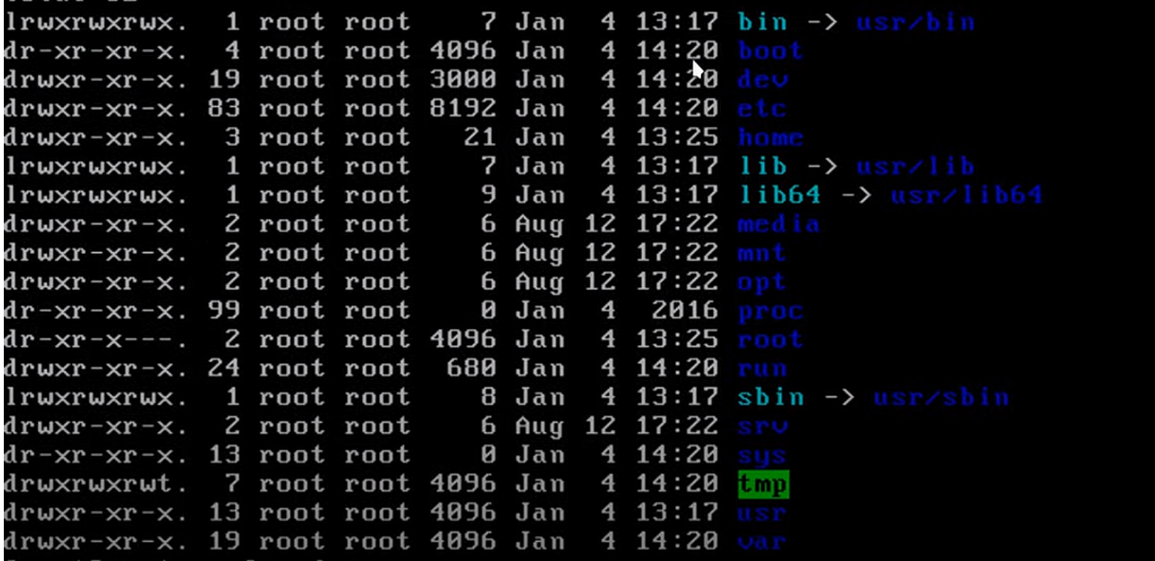
الااوامر | تعريفها
https://docs.redhat.com/en/documentation/red_hat_enterprise_linux/7/html-single/networking_guide/index | موقع مدونة centos
ملفات السنتوس
vi | محررات نصوص للترمند
nano
ping 8.8.8.8 | لاختبار الاتصال هل هو شغال
putty | برنامج تنزله علشان تشغل الترمند حق السيرف على كمبيوترك
CentOS 7 | هو الإصدار الوحيد الي مستقر لاكن بعض المستدودعات يبيلها تغيير لان امر update لايعمل
cd /etc | اغلب الملفات في هذا الامتداد

ifconfig عرض الايبي
ip addr | لاظهار ip حق النيت ورك واصلا ifconfig هو ملف يمديك تعدل عليه واذا تبي تعرف مساره اكتب which ifconfig
ifconfig
yum install net-tools -y | واذا مااشتغل معك الامر ifconfig يعني لازم تثبته yum install net-tools -y
" -a "
" -s "
" -v "
" up "
" down "
add addr/prefixlen
del addr/prefixlen
[-]arp
[-]promisc
[-]allmulti
mtu N
–help

تكوين شبكة CentOS بدون مدير الشبكة
ip link show | هذا الامر علشان يعرض كل مصادر النت
systemctl restart NetworkManager | لاعادة تشغيل النت في CentOS
systemctl status NetworkManager | للتاكد من تشغيل النت
systemctl status NetworkManager.service | لاظهار كل الأشياء عن NetworkManager

hostname اسم الشبكه

cd /etc | اذا تبي تغير الهوست نيم روح للمسار ذا
nano hostname | افتح ملف hostname
 | وبعدين حط الاسم الي تبيه
sudo reboot | وبعدها إعادة التشغيل

ssh الاتصال عن بعد
 | هي أداة تستخدم للاتصال البعيد
ssh root@192.168.8.155 | تحطها في الترمند حق لينكس لاكن الويندوز لها برنامج putty
exit | للخروج من الاتصال ssh
ssh fahad@192.168.8.155 | للدخول على النظام بيوزر معين

تثبيت واجهة مستخدم للويب على CentOS

sudo tee /etc/yum.repos.d/webmin.repo <<EOF [Webmin] name=Webmin Distribution Neutral baseurl=http://download.webmin.com/download/yum enabled=1 gpgcheck=1 gpgkey=http://www.webmin.com/jcameron-key.asc EOF | إضافة مستودع Webmin او أي مستودع تريد
sudo yum install webmin | ثما تبيت webmin
sudo systemctl start webmin | بدا تشغيل الواجهة
sudo systemctl enable webmin | ثما تمكين الواجهة من العمل اذا اشتغل CentOS
sudo firewall-cmd --zone=public --add-port=10000/tcp --permanent | لفتح منفذ خاص بلواجهة
sudo firewall-cmd --reload | لفتح جدار الحماية وإعادة التحميل للتشغيل من جديد خاص للواجهة
https://<IP_Address>:10000 | وفي الأخير تروح للمتصفح وتحط https مع الايبي حق CentOS والأخير البورت

جدار الحماية للشبكات (firewalld )
 | هو برنامج التحكم في الاتصالات التي تدخل أوتخرج
/etc/sysctl.conf | موقع ملف الاعدادات لبرنامج firewalld
systemctl status firewalld | في الجدول بلون الأخضر يظهر المخرجات عند ادخال الامر | اسم الخدمة | ● firewalld.service - firewalld - dynamic firewall daemon | يظهر اسم الخدمة ووصفها.
firewall-cmd [OPTIONS] CHAIN-rule [-j target] | طريقة البناء الرئيسيه
[OPTIONS] | الخيارات
ZONE | المناطق
"--zone=ZONE" | تحدد المنطقة (zone) التي تريد تطبيق الإعدادات عليها. sudo firewall-cmd --zone=public --add-port=80/tcp | حالة التحميل | Loaded: loaded (/usr/lib/systemd/system/firewalld.service; enabled; vendor preset: enabled) | Loaded: يشير إلى أن الخدمة تم تحميلها من المسار المحدد.
drop | تسقط كل الحزم الواردة دون أي استجابة.
block | تسقط الحزم وتُرسل استجابة ICMP "Destination Unreachable".
public | تُستخدم في الشبكات العامة، حيث يُسمح فقط بالاتصالات الواردة المصرح بها.
external | تُستخدم في الشبكات الخارجية، وتسمح بإعادة توجيه الحزم من الشبكة المحلية إلى الإنترنت.
dmz | تستخدم في المناطق المحمية، حيث يمكن الوصول إلى الخدمات العامة بشكل محدود.
internal | تُستخدم في الشبكات الداخلية، وتسمح بالتواصل بين الأجهزة ضمن الشبكة.
trusted | تسمح بجميع الاتصالات الواردة والخارجة، مما يوفر مستوى عالٍ من الثقة.
home | مُصممة للاستخدام في الشبكات المنزلية، حيث تُسمح معظم الاتصالات.
work | تُستخدم في بيئات العمل، وتسمح باتصالات معينة مع الحفاظ على مستوى الأمان.
SERVICE | الخدمات
"--add-service=SERVICE" | يضيف خدمة معينة إلى المنطقة المحددة. |  |  | enabled: الخدمة مضبوطة لتبدأ تلقائيًا عند الإقلاع.
--remove-service=SERVICE | يزيل خدمة معينة من المنطقة المحددة. |  |  | vendor preset: enabled: الإعداد الافتراضي من الموزع هو تمكين الخدمة.
--get-services | لعرض كل الخدمات المتوفره في السيرفر من ناحية الجدار الناري
ssh | يسمح بالوصول عن بعد عبر بروتوكول SSH (المنفذ 22).
http | يسمح بالوصول إلى خدمات الويب عبر بروتوكول HTTP (المنفذ 80).
https | يسمح بالوصول إلى خدمات الويب عبر بروتوكول HTTPS (المنفذ 443).
ftp | يسمح بنقل الملفات عبر بروتوكول FTP (المنفذ 21).
smtp | يسمح بإرسال البريد الإلكتروني عبر بروتوكول SMTP (المنفذ 25).
pop3 | يسمح بالوصول إلى البريد الإلكتروني عبر بروتوكول POP3 (المنفذ 110).
imap | يسمح بالوصول إلى البريد الإلكتروني عبر بروتوكول IMAP (المنفذ 143).
dns | يسمح باستعلامات نظام أسماء النطاقات (المنفذ 53).
dhcp | يسمح بتوزيع عناوين IP تلقائيًا عبر بروتوكول DHCP (المنفذ 67 و 68).
samba | يسمح بمشاركة الملفات والطابعات عبر شبكة محلية.
mysql | يسمح بالوصول إلى قواعد بيانات MySQL (المنفذ 3306).
sudo firewall-cmd --add-service=ssh --permanent | مثال
PORT | البورتات
--add-port=PORT/tcp | يفتح منفذ TCP معين في المنطقة المحددة. | حالة الخدمة | Active: active (running) since Mon 2024-09-01 10:00:00 UTC; 2h 30min ago | Active: تشير إلى أن الخدمة نشطة وتعمل حاليًا.
--add-port=PORT/udp | يفتح منفذ UDP معين. |  |  | since Mon 2024-09-01 10:00:00 UTC: وقت بدء تشغيل الخدمة.
--remove-port=PORT/tcp | يغلق منفذ TCP معين. |  |  | 2h 30min ago: المدة الزمنية التي كانت فيها الخدمة تعمل.
--remove-port=PORT/udp | يغلق منفذ UDP معين. | الوثائق | Docs: man:firewalld(1) | يشير إلى مكان الوثائق الخاصة بالخدمة، في هذه الحالة صفحة الدليل man.
firewall-cmd --add-port=<port>/<protocol> -- | لفتح منفذ معين للبروتوكول المحدد (TCP أو UDP) بشكل دائم.
firewall-cmd --remove-port=<port>/<protocol> --permanent | لحذف منفذ مفتوح للبروتوكول المحدد بشكل دائم.
firewall-cmd --list-ports | لعرض قائمة بالمنافذ المفتوحة حاليًا.
firewall-cmd --zone=<zone> --add-port=<port> | لإضافة منفذ إلى منطقة معينة.
firewall-cmd --zone=<zone> --remove-port=<port> | لحذف منفذ من منطقة معينة.
firewall-cmd --zone=<zone> --list-ports | لعرض المنافذ المفتوحة في منطقة معينة.
sudo firewall-cmd --remove-port=80/tcp --permanent
--list-all | يعرض جميع القواعد والإعدادات للمنطقة الحالية. | معرف العملية الرئيسي | Main PID: 1234 (firewalld) | Main PID: معرف العملية الرئيسي (PID) للخدمة firewalld.
--permanent | يجعل التغييرات دائمة، حتى بعد إعادة تشغيل النظام. | عدد المهام | Tasks: 2 (limit: 1152) | Tasks: عدد المهام النشطة التي تديرها الخدمة.
--reload | يعيد تحميل إعدادات الجدار الناري لتطبيق التغييرات. |  |  | limit: 1152: الحد الأقصى للمهام المسموح بها.
"--set-target=TARGET" | يحدد هدف الجدار الناري (مثل ACCEPT, DROP, REJECT). | الذاكرة المستخدمة | Memory: 30.0M | يعرض مقدار الذاكرة التي تستخدمها الخدمة حاليًا (30 ميجابايت في هذا المثال).
--query-service=SERVICE | يتحقق مما إذا كانت خدمة معينة مُضافة أم لا. | مجموعة التحكم (CGroup) | CGroup: /system.slice/firewalld.service | يشير إلى مجموعة التحكم الخاصة بالخدمة، والتي هي جزء من نظام التحكم في العمليات.
--query-port=PORT | يتحقق مما إذا كان منفذ معين مفتوحًا أم لا. | رسائل سجل بدء التشغيل | Sep 01 10:00:00 hostname systemd[1]: Starting firewalld - dynamic firewall daemon... | يعرض الرسائل التي تم تسجيلها عند بدء تشغيل الخدمة، بما في ذلك وقت بدء التشغيل وحالة النجاح.
--state | يعرض حالة firewalld (مفعل أو غير مفعل). |  | Sep 01 10:00:00 hostname systemd[1]: Started firewalld - dynamic firewall daemon.
--enable | يُمكن الجدار الناري ليبدأ تلقائيًا عند الإقلاع.
--disable | يمنع الجدار الناري من البدء تلقائيًا عند الإقلاع.
firewall-cmd --get-active-zones | يعرض قائمة بالمناطق النشطة حاليًا والمستخدمة في جدار الحماية. يعني يعرض عدد مداخل النت
 | القواعد الغنية
--add-rich-rule | يضيف قاعدة غنية (rich rule) لتحديد القواعد بشكل أكثر دقة. | اسم المنطقه | التعريف
--remove-rich-rule | يزيل قاعدة غنية. | block | منطقة تقوم بحظر جميع الاتصالات غير المصرح بها. أي حزمة واردة يتم إسقاطها دون إرسال رد.
--get-active-zones | يعرض المناطق النشطة حالياً. | dmz | منطقة تُستخدم للشبكات التي تحتاج إلى مستوى أمان أقل من الشبكة الداخلية، مثل الشبكة المخصصة للخوادم العامة.
--set-log-denied | يقوم بتفعيل تسجيل المحاولات الممنوعة. | drop | منطقة تقوم بإسقاط جميع الحزم الواردة دون إبلاغ المرسل، مما يجعل الشبكة غير مرئية تمامًا.
--get-log-denied | يتحقق من حالة تسجيل المحاولات الممنوعة. | external | منطقة مصممة للتعامل مع الشبكات الخارجية، مع قواعد أمان تسمح بالاتصالات اللازمة من الشبكات الخارجية.
--query-log-denied | يتحقق مما إذا كانت تسجيلات المحاولات الممنوعة مفعلّة. | home | منطقة تُستخدم للشبكات المنزلية، حيث تكون الاتصالات بين الأجهزة في الشبكة المحلية أكثر أمانًا.
--timeout=TIME | يحدد مهلة معينة للتغييرات (مثل وقت الانتظار). | internal | منطقة تُستخدم للشبكات الداخلية داخل المؤسسات، مع قواعد أمان تتيح الاتصال بين الأجهزة بشكل أكثر تحكمًا.
firewall-cmd --panic-off | إيقاف وضع الذعر والسماح بالاتصالات وفقًا للإعدادات الحالية. | public | منطقة تُستخدم للاتصالات العامة وغير المأمونة، مع قواعد أمان أكثر صرامة لحماية الشبكة من الاتصالات غير المرغوب فيها.
CHAIN | وتعني القواعد الغنية بمعنى اصح تقدر تسوي قاعده اكثر تعقيد او مرونه firewall-cmd --zone=public --add-rich-rule='rule family="ipv4" source address="192.168.1.0/24" service name="http" accept' | trusted | منطقة تُستخدم للشبكات التي تعتبر موثوقة تمامًا، حيث تكون جميع الاتصالات مسموح بها.
 |  | work | منطقة تُستخدم لشبكات العمل، مع قواعد أمان مصممة لتلبية متطلبات الشبكات في بيئات العمل.

WebServer
http أباتشي
sudo firewall-cmd --permanent --add-port=80/tcp | عند تنفيذ هذا الأمر، ستسمح لجدار الحماية بقبول الاتصالات الواردة على المنفذ 80، مما يُتيح للمستخدمين الوصول إلى الخادم الخاص بك عبر HTTP.
sudo firewall-cmd --permanent --add-port=443/tcp | يضيف قاعدة تسمح بالاتصالات الواردة على المنفذ 443 باستخدام بروتوكول TCP. المنفذ 443 هو المنفذ القياسي لخدمات HTTPS، مما يعني أن هذا الأمر يُمكن المستخدمين من الوصول إلى الخادم الخاص بك عبر HTTPS.
sudo firewall-cmd --reload | إعادة تشغيل جدار الحماية
sudo systemctl start httpd | لتشغيل الاباتشي
sudo systemctl enable httpd | يشتغل تلقائي
/var/www | موقع ملف الويب في http
sudo yum install httpd | تثبيت خادم Apache على النظام.
sudo systemctl start httpd | بدء خدمة Apache لتكون قيد التشغيل.
sudo systemctl stop httpd | إيقاف خدمة Apache.
sudo systemctl restart httpd | إعادة تشغيل خدمة Apache، مما يؤدي إلى تحميل الإعدادات الجديدة.
sudo systemctl reload httpd | إعادة تحميل إعدادات Apache دون إيقاف الخدمة، مما يسمح بالتغييرات دون انقطاع الخدمة.
sudo systemctl enable httpd | تمكين Apache ليبدأ تلقائيًا عند بدء تشغيل النظام.
sudo systemctl disable httpd | تعطيل Apache من البدء تلقائيًا عند تشغيل النظام.
sudo systemctl status httpd | عرض حالة خدمة Apache، مما يظهر إذا كانت تعمل أم لا وأي معلومات أخرى ذات صلة.
tail -f /var/log/httpd/access_log | عرض السجلات الخاصة بالوصول إلى Apache بشكل مباشر، مما يظهر الطلبات الواردة.
tail -f /var/log/httpd/error_log | عرض السجلات الخاصة بالأخطاء في Apache، مما يساعد في تشخيص المشكلات.
nano /etc/httpd/conf/httpd.conf | فتح ملف إعدادات Apache الرئيسي للتعديل (يمكن استخدام محرر نصوص آخر مثل vi أو vim).

samba
اعدادات samba
 | هو البرنامج الذي يوفر خدمات مشاركة الملفات والطابعات بين أنظمة تشغيل مختلفة، مثل لينوكس وويندوز.
sudo yum install samba samba-client samba-common | تثبيت Samba
sudo nano /etc/samba/smb.conf | للوصول الى الملف الي فيه الاعدادات
[share] comment = Public Share path = /home/share writable = yes guest ok = yes guest only = yes create mode = 0777 directory mode = 0777 force user = nobody force group = nobody | أضف مشاركة جديدة يعني صمم النلف | 1. [share] هذا هو اسم قسم المشاركة. يمكن أن تختار أي اسم تريده، وسيكون هو الاسم الذي يستخدمه المستخدمون للوصول إلى المشاركة. في هذه الحالة، الاسم هو "share". 2. comment = Public Share هذا التعليق يُستخدم لوصف المشاركة. يمكن أن يظهر هذا الوصف للمستخدمين عند استعراض الموارد المشتركة. في هذه الحالة، "Public Share" يعني أنها مشاركة عامة. 3. path = /home/share هذا هو المسار الفعلي على الخادم حيث يتم تخزين الملفات الخاصة بالمشاركة. في هذه الحالة، يتم مشاركة المجلد الموجود في /home/share. 4. writable = yes يحدد ما إذا كان يمكن الكتابة في المجلد المشترك. إذا كانت هذه القيمة "yes"، يمكن للمستخدمين إضافة وتعديل الملفات داخل المجلد. 5. guest ok = yes يسمح هذا الخيار بالوصول إلى المشاركة بدون الحاجة إلى تسجيل الدخول. إذا كانت هذه القيمة "yes"، يمكن لأي شخص (الضيوف) الوصول إلى المجلد دون الحاجة إلى اسم مستخدم أو كلمة مرور. 6. guest only = yes هذا الخيار يعني أن المستخدمين يمكنهم الوصول إلى المشاركة فقط كزوار. لن يُسمح لهم باستخدام حسابات مستخدمين محددة. هذا يعزز فكرة أن المشاركة مصممة للاستخدام العام فقط. 7. create mode = 0777 هذا يحدد الأذونات الافتراضية للملفات التي يتم إنشاؤها في المجلد المشترك. القيمة "0777" تعني أن جميع المستخدمين (المالك، المجموعة، والآخرون) يمكنهم القراءة والكتابة والتنفيذ على الملفات الجديدة. 8. directory mode = 0777 هذا يحدد الأذونات الافتراضية للمجلدات التي يتم إنشاؤها داخل المجلد المشترك. مرة أخرى، "0777" تعني أن جميع المستخدمين لديهم أذونات كاملة على المجلدات الجديدة. 9. force user = nobody هذا الخيار يُستخدم لتحديد المستخدم الذي سيُعتبر مالك الملفات الجديدة التي يتم إنشاؤها في المجلد المشترك. إذا تم تعيينه إلى "nobody"، ستظهر الملفات الجديدة على أنها مملوكة لمستخدم "nobody" بدلاً من المستخدم الفعلي الذي قام بإنشائها. هذا يساعد في الحفاظ على أذونات موحدة. 10. force group = nobody مشابه للخيار السابق، هذا يحدد المجموعة التي ستُعتبر مالكة للملفات الجديدة. إذا كانت القيمة "nobody"، فإن جميع الملفات والمجلدات التي يتم إنشاؤها ستُعتبر جزءًا من مجموعة "nobody".
sudo mkdir -p /home/share sudo chmod -R 777 /home/share | إنشاء مجلد المشاركة واعطائة الصلاحيه كامله
sudo setenforce 0 | لتغيير وضع SELinux من "enforcing" (تطبيق السياسات) إلى "permissive" (وضع permissive).
sudo firewall-cmd --zone=public --add-service=samba --permanent sudo firewall-cmd --reload | إضافة Samba إلى جدار الحماية مع إعادة التشغيل
smb://192.168.8.155/share | الوصول إلى المشاركة من Linux
\\192.168.8.155/share | وهذا للربط بويندوز لاكن قبلها ادخل على ملف الاعدادات سطر 171 وابحث عن workgroup وحط قيمتها workgroup = WORKGROUP
chcon -t samba_share_t /home/share | هذا الامر لكي يسمح لـ samba للوصول الى الملف لاتنسى اسم الملف share و المسار هو /home/share
sudo systemctl start smb | بدء خدمة Samba (smb).
sudo systemctl start nmb | بدء خدمة NetBIOS Samba (nmb).
sudo systemctl stop smb | إيقاف خدمة Samba (smb).
sudo systemctl restart smb | إعادة تشغيل خدمة Samba (smb).
sudo systemctl status smb | عرض حالة خدمة Samba (smb).
sudo systemctl stop nmb | إيقاف خدمة NetBIOS Samba (nmb).
sudo systemctl restart nmb | إعادة تشغيل خدمة NetBIOS Samba (nmb).
sudo systemctl status nmb | عرض حالة خدمة NetBIOS Samba (nmb).
sudo nano /etc/samba/smb.conf | تحرير ملف تكوين Samba. يمكنك إضافة أو تعديل إعدادات المشاركة هنا.
sudo smbpasswd -a username | إضافة مستخدم جديد إلى Samba مع كلمة مرور.
sudo smbpasswd -x username | حذف مستخدم من Samba.
sudo smbclient -L localhost | عرض قائمة المشاركات المتاحة على الخادم المحلي.
sudo smbclient //server/share | الاتصال بمشاركة معينة على خادم Samba (استبدل server و share بالقيم المناسبة).
sudo firewall-cmd --zone=public --add-service=samba --permanent | إضافة خدمة Samba إلى إعدادات جدار الحماية.
sudo firewall-cmd --reload | إعادة تحميل إعدادات جدار الحماية لتطبيق التغييرات.
smbstatus | عرض معلومات حول المستخدمين المتصلين والمشاركات النشطة.
testparm | اختبار صحة ملف تكوين Samba وعرض الإعدادات.

إعدادات Samba للملفات
[share] |  | اسم المشاركة.
comment | [نص] | تعليق يصف المشاركة.
path | [مسار] | المسار الفعلي على النظام حيث توجد الملفات المشتركة.
writable | yes/no | يحدد ما إذا كانت المشاركة قابلة للكتابة.
read only | yes/no | يحدد ما إذا كانت المشاركة للقراءة فقط.
guest ok | yes/no | يسمح بالوصول للمستخدمين الضيوف.
guest only | yes/no | يسمح بالوصول فقط للمستخدمين الضيوف.
browsable | yes/no | يحدد ما إذا كانت المشاركة قابلة للرؤية في قائمة المشاركات.
public | yes/no | مشابه لـ "guest ok"، يجعل المشاركة عامة.
valid users | [usernames] | يحدد المستخدمين المسموح لهم بالوصول إلى المشاركة.
force user | [username] | يعين المستخدم الافتراضي لجميع العمليات على هذه المشاركة.
force group | [groupname] | يعين المجموعة الافتراضية لجميع العمليات على هذه المشاركة.
create mode | [mask] | يحدد الأذونات الافتراضية للملفات التي يتم إنشاؤها.
create mask | [mask] | مشابه لـ "create mode"، يحدد الأذونات بشكل أكثر دقة.
directory mode | [mask] | يحدد الأذونات الافتراضية للمجلدات التي يتم إنشاؤها.
directory mask | [mask] | مشابه لـ "directory mode"، يحدد أذونات المجلدات بشكل أكثر دقة.
inherit permissions | yes/no | يحدد ما إذا كانت الملفات الجديدة ترث الأذونات من المجلد الأب.
max connections | [number] | يحدد الحد الأقصى لعدد الاتصالات المتزامنة.
oplocks | yes/no | يحدد ما إذا كان يجب استخدام قفل الملفات لتحسين الأداء.
socket options | [options] | يتيح تحديد خيارات مأخذ التوصيل لتحسين الأداء.
veto files | [pattern] | يمنع الملفات أو المجلدات المحددة من الظهور في المشاركة.
force create mode | [mask] | يحدد الأذونات القسرية للملفات عند إنشائها، بغض النظر عن إعدادات المستخدم.
force directory mode | [mask] | يحدد الأذونات القسرية للمجلدات عند إنشائها، بغض النظر عن إعدادات المستخدم.
locking | yes/no | يحدد ما إذا كان يجب استخدام القفل على الملفات.
hide files | [pattern] | يخفي الملفات أو المجلدات التي تتطابق مع النمط المحدد من الظهور في المشاركة.
hide dot files | yes/no | يخفي الملفات التي تبدأ بنقطة (مثل .bashrc).
case sensitive | yes/no | يحدد ما إذا كان يجب أن تكون أسماء الملفات حساسة لحالة الأحرف.
preserve case | yes/no | يحدد ما إذا كان يجب الحفاظ على حالة الأحرف في أسماء الملفات.
short preserve case | yes/no | يحدد ما إذا كان يجب الحفاظ على حالة الأحرف لأسماء الملفات القصيرة.
force user | [username] | يعين المستخدم الافتراضي لجميع العمليات على هذه المشاركة.
force group | [groupname] | يعين المجموعة الافتراضية لجميع العمليات على هذه المشاركة.
read list | [usernames] | يحدد قائمة المستخدمين الذين يمكنهم القراءة فقط.
write list | [usernames] | يحدد قائمة المستخدمين الذين يمكنهم الكتابة.
admin users | [usernames] | يحدد المستخدمين الذين لديهم حقوق إدارة على هذه المشاركة.
preexec | [command] | ينفذ الأمر المحدد قبل فتح المشاركة.
postexec | [command] | ينفذ الأمر المحدد بعد إغلاق المشاركة.
max protocol | [protocol] | يحدد الحد الأقصى للبروتوكول الذي يمكن استخدامه.
min protocol | [protocol] | يحدد الحد الأدنى للبروتوكول الذي يمكن استخدامه.
force user | [username] | يعين المستخدم الافتراضي لكل الملفات والمجلدات في المشاركة.
force group | [groupname] | يعين المجموعة الافتراضية لكل الملفات والمجلدات في المشاركة.
get facl | yes/no | يحدد ما إذا كان يمكن الحصول على قوائم التحكم بالوصول.
set facl | yes/no | يحدد ما إذا كان يمكن تعيين قوائم التحكم بالوصول.

أوامر samba
smbclient //192.168.8.155/share -U root | للدخول الى سطر الأوامر smbclient
smbclient | أداة تستخدم للوصول إلى مشاركات Samba.
smbclient //server/share -U username | الاتصال بمشاركة Samba على الخادم المحدد باستخدام اسم المستخدم.
ls | عرض قائمة بالملفات والمجلدات في المشاركة.
cd directory | الانتقال إلى مجلد محدد داخل المشاركة.
put localfile | رفع ملف من الجهاز المحلي إلى المشاركة.
get filename | تنزيل ملف من المشاركة إلى الجهاز المحلي.
*mput .txt | رفع ملفات متعددة تطابق نمط معين إلى المشاركة.
*mget .txt | تنزيل ملفات متعددة تطابق نمط معين من المشاركة إلى الجهاز المحلي.
mkdir dirname | إنشاء مجلد جديد داخل المشاركة.
rmdir dirname | حذف مجلد فارغ من المشاركة.
rm filename | حذف ملف من المشاركة.
rename oldname newname | إعادة تسمية ملف أو مجلد داخل المشاركة.
exit | الخروج من واجهة smbclient.

DHCP
 | هو بروتوكول يسمح بتخصيص عناوين IP للأجهزة المتصلة بالشبكة بشكل تلقائي. يساعد هذا البروتوكول في إدارة وتوزيع عناوين IP للأجهزة (مثل الحواسيب، الطابعات، الهواتف الذكية، الخوادم) في الشبكة دون الحاجة إلى تعيين عنوان IP يدويًا لكل جهاز
اعداد dhcp في سينتوس
sudo yum install dhcp-server | تثبيت خادم DHCP
sudo nano /etc/dhcp/dhcpd.conf | فتح اعدادات DHCP
 | اضف هذه في الملف المفتوح
# إعدادات الشبكة subnet 192.168.8.0 netmask 255.255.255.0 { range 192.168.8.100 192.168.8.200; # النطاق الذي سيتم تخصيص العناوين منه option routers 192.168.8.1; # عنوان البوابة الافتراضية option domain-name-servers 8.8.8.8, 8.8.4.4; # خوادم DNS option domain-name "example.com"; # اسم النطاق (اختياري) default-lease-time 600; # مدة الإيجار الافتراضية (بالثواني) max-lease-time 7200; # الحد الأقصى لمدة الإيجار (بالثواني) } | 192.168.8.0: هذا هو عنوان الشبكة (network address). وهذا عنوان الشبكة الحقيقي للسنتوس
 | netmask 255.255.255.0: يُحدد قناع الشبكة الفرعية (subnet mask). هذا يعني أن الشبكة يمكن أن تحتوي على 254 جهازًا فقط، حيث العناوين المتاحة تكون من 192.168.8.1 إلى 192.168.8.254 (عناوين الأجهزة). القناع 255.255.255.0 يعني أن أول 3 أقسام (من العنوان) هي للشبكة، والقسم الأخير مخصص للأجهزة.
 | range: يُحدد النطاق (range) الذي سيقوم خادم DHCP بتوزيع عناوين IP منه للأجهزة المتصلة بالشبكة. في هذا المثال، سيتم تخصيص عناوين IP للأجهزة بين 192.168.8.100 و 192.168.8.200. الحد الأدنى للنطاق: 192.168.8.100 الحد الأقصى للنطاق: 192.168.8.200 هذا يعني أن الأجهزة المتصلة ستتلقى عناوين IP ضمن هذا النطاق، وتكون العناوين من 192.168.8.100 إلى 192.168.8.200.
 | option routers: هذه هي البوابة الافتراضية (Gateway) التي يجب على الأجهزة المتصلة بها استخدامه للوصول إلى الشبكات الأخرى (مثل الإنترنت). في هذا المثال، تم تحديد 192.168.8.1 كعنوان البوابة الافتراضية. أي جهاز يحصل على عنوان IP من خادم DHCP سيقوم بتعيين هذا العنوان كالبوابة الافتراضية (أي جهاز يجب أن يمر من خلاله للوصول إلى الإنترنت أو الشبكات الأخرى).
 | option domain-name-servers: هذا الخيار يحدد خوادم DNS التي ستستخدمها الأجهزة المتصلة بالشبكة. في هذا المثال، تم تحديد خوادم DNS من جوجل: 8.8.8.8: هذا هو عنوان DNS الأساسي من جوجل. 8.8.4.4: هذا هو عنوان DNS الثانوي من جوجل. خوادم DNS هي المسؤولة عن تحويل أسماء النطاقات (مثل www.google.com) إلى عناوين IP يمكن للأجهزة استخدامها للاتصال بالإنترنت. في هذا المثال، ستستخدم الأجهزة المتصلة هذه الخوادم لتحديد المواقع عبر الإنترنت.
 | option domain-name: هذا الخيار يحدد اسم النطاق (Domain Name) الذي سيتم استخدامه في الشبكة المحلية. في هذا المثال، تم تحديد "example.com" كاسم النطاق. هذا الخيار اختياري، ويُستخدم إذا كنت ترغب في تحديد اسم نطاق محلي يمكن للأجهزة في الشبكة أن تتعرف عليه. عادةً في الشبكات المحلية، يمكن ترك هذا الخيار فارغًا أو تحديد اسم مناسب.
 | default-lease-time: هذا يُحدد مدة الإيجار الافتراضية (lease time) التي تُمنح لكل جهاز يحصل على عنوان IP. يُقاس الوقت بالثواني. في هذا المثال، تم تحديد أن مدة الإيجار الافتراضية هي 600 ثانية (أي 10 دقائق). يعني أن الجهاز سيظل يستخدم عنوان الـ IP الذي حصل عليه لمدة 10 دقائق، وبعدها سيحتاج إلى تجديد الإيجار إذا كان متصلًا بالشبكة. إذا كانت الأجهزة في الشبكة ثابتة أو متصلة لفترات طويلة، يمكنك زيادة هذه المدة.
 | max-lease-time: هذا يُحدد أقصى مدة للإيجار (maximum lease time) التي يمكن أن يحصل عليها جهاز قبل أن يُطلب منه تجديد عنوان الـ IP. في هذا المثال، تم تحديد أقصى مدة للإيجار هي 7200 ثانية (أي ساعتين). إذا كانت مدة الإيجار الأصلية أقل من هذه المدة (مثلاً 10 دقائق)، يمكن للجهاز أن يستمر في استخدام عنوان IP حتى تصل المدة إلى 2 ساعة.
sudo systemctl start dhcpd | لتشغيل الخدمة
sudo systemctl enable dhcpd | لتشغيل الخدمة تلقائيا
sudo systemctl status dhcpd | للتحقق من حالة الخدمة
sudo firewall-cmd --permanent --add-service=dhcp | لفتح المنفذ في الجدار الناري
sudo firewall-cmd --reload | لاعادة تشغيل الجدار الناري

# تخصيص عنوان ثابت لجهاز معين باستخدام عنوان MAC host myprinter { hardware ethernet 00:1A:2B:3C:4D:5E; # عنوان MAC للجهاز fixed-address 192.168.1.50; # تخصيص عنوان IP ثابت } | تحتاج الى شرح

كل الأوامر التابعه dhcp
dhclient | طلب عنوان IP من خادم DHCP على جهاز العميل. | sudo dhclient eth0 (للحصول على عنوان IP عبر واجهة eth0).
dhclient -r | تحرير (إلغاء) عنوان IP الحالي. | sudo dhclient -r eth0 (لإلغاء عنوان IP على واجهة eth0).
dhclient -v | تشغيل dhclient في وضع التصحيح (verbose) لعرض تفاصيل إضافية حول عملية طلب IP. | sudo dhclient -v eth0 (إظهار التفاصيل أثناء طلب IP).
dhclient -x | إنهاء عملية dhclient وإلغاء طلب عنوان IP. | sudo dhclient -x eth0 (إلغاء جميع الطلبات في واجهة eth0).
dhcpd | تشغيل خادم DHCP لتوزيع عناوين IP للعملاء في الشبكة. | sudo dhcpd (لتشغيل الخادم باستخدام الإعدادات الافتراضية).
dhcpd -f | تشغيل dhcpd في وضع الواجهة الأمامية (foreground) بدلاً من الخلفية. | sudo dhcpd -f (لتشغيل الخادم في الواجهة الأمامية).
dhcpd -d | تشغيل dhcpd في وضع التصحيح (debug mode) لعرض معلومات مفصلة عن عملية التوزيع. | sudo dhcpd -d (لتشغيل الخادم في وضع التصحيح).
dhcpd -cf <file> | تحديد ملف الإعدادات الخاص بـ DHCP الذي سيتم استخدامه. | sudo dhcpd -cf /etc/dhcp/dhcpd.conf (استخدام ملف إعدادات مخصص).
dhcpd -pf <pid file> | تحديد الملف الذي سيتم تخزين معرّف العملية (PID) الخاص بـ dhcpd فيه. | sudo dhcpd -pf /var/run/dhcpd.pid (تحديد ملف PID).
dhcpd -lf <lease file> | تحديد ملف الاستئجار (lease file) الذي يحتوي على معلومات العناوين التي تم منحها. | sudo dhcpd -lf /var/lib/dhcpd/dhcpd.leases (تحديد ملف الاستئجار).
dhcpd -v | عرض إصدار خادم DHCP الذي يتم تشغيله. | sudo dhcpd -v (لعرض إصدار خادم DHCP).
dhcpd -t | اختبار ملف إعدادات DHCP دون تشغيل الخدمة فعليًا. | sudo dhcpd -t (لاختبار الملف دون تشغيل الخادم).
dhcpd -h | عرض جميع الخيارات والمساعدة المتعلقة بخادم DHCP. | sudo dhcpd -h (لعرض المساعدة حول أوامر dhcpd).
leasequery | استعلام عن معلومات الاستئجار الخاصة بالعناوين التي منحها الخادم. | leasequery (لعرض معلومات عن العناوين المستأجرة).
option routers | تحديد عنوان جهاز التوجيه (الراوتر) الذي يجب أن يستخدمه العميل. | option routers 192.168.1.1; (تحديد عنوان الراوتر).
option domain-name-servers | تحديد خوادم DNS التي يجب أن يستخدمها العميل. | option domain-name-servers 8.8.8.8, 8.8.4.4; (تحديد خوادم DNS).
subnet | تعريف الشبكة الفرعية (subnet) التي يقوم خادم DHCP بتوزيع العناوين فيها. | subnet 192.168.1.0 netmask 255.255.255.0 {} (تعريف الشبكة الفرعية).
range | تحديد نطاق العناوين الذي سيتم توزيعه على العملاء داخل الشبكة. | range 192.168.1.100 192.168.1.200; (تحديد نطاق العناوين).
default-lease-time | تحديد وقت الاستئجار الافتراضي للعناوين التي يتم منحها للعملاء. | default-lease-time 600; (تحديد وقت استئجار افتراضي 10 دقائق).
max-lease-time | تحديد الحد الأقصى لمدة الاستئجار. | max-lease-time 7200; (تحديد الحد الأقصى لوقت الاستئجار ساعتين).
authoritative | تحديد أن خادم DHCP هو الخادم المعتمد لهذا النطاق أو الشبكة. | authoritative; (يتم تعيين الخادم كمعتمد).
host | تخصيص عنوان IP ثابت لجهاز معين استنادًا إلى عنوان MAC. | host myprinter { hardware ethernet 00:1A:2B:3C:4D:5E; fixed-address 192.168.1.50; }
ddns-update-style | تحديد أسلوب تحديث DNS الديناميكي. | ddns-update-style none; (تعطيل تحديث DNS الديناميكي).
dynamic-bootp | تحديد ما إذا كان خادم DHCP سيقوم بالتعامل مع طلبات BOOTP. | dynamic-bootp; (تمكين التعامل مع طلبات BOOTP).

TigerVNC
 | هو تطبيق يسمح بإنشاء اتصال سطح مكتب عن بُعد باستخدام بروتوكول
الشرح TigerVNC
sudo yum install epel-release -y | مستودع EPEL
sudo yum install tigervnc-server -y | تثبيت البرنامج
vncserver | امر تشغيل البرنامج
sudo firewall-cmd --zone=public --add-port=5901/tcp --permanent | فتح الصلاحية في جدار الحماية (الجدار الناري)
sudo firewall-cmd --reload | إعادة تشغيل الجدار الناري
192.168.8.155:5901 | بعدها تنزل أي برنامج vnc وتدخل الاي بي مع نقطتين مع البورت الثابت 5901

كل أوامر TigerVNC
vncpasswd | إعداد كلمة مرور للوصول إلى خادم VNC. | vncpasswd
vncserver | بدء جلسة VNC جديدة على الخادم، تحديد الجلسة مع الدقة وعمق الألوان. | vncserver :1 -geometry 1920x1080 -depth 24
vncserver -kill :<رقم الجلسة> | إيقاف جلسة VNC معينة. | vncserver -kill :1
vncserver -list | عرض جميع الجلسات النشطة حاليًا. | vncserver -list
vncserver -geometry <العرض>x<الارتفاع> | تحديد دقة شاشة الجلسة الجديدة عند تشغيل خادم VNC. | vncserver :2 -geometry 1280x1024
vncserver -depth <عدد البتات> | تحديد عمق الألوان في الجلسة الجديدة. | vncserver :1 -depth 24
vncserver -help | عرض المساعدة الخاصة بأوامر vncserver مع شرح الخيارات المتاحة. | vncserver -help
vncserver -list | عرض الجلسات الجارية على الخادم. | vncserver -list
vncviewer <عنوان IP>:<رقم الجلسة> | بدء عميل VNC للاتصال بخادم VNC باستخدام عنوان الـ IP ورقم الجلسة. | vncviewer 192.168.1.100:1
vncserver -kill :<رقم الجلسة> | إيقاف جلسة VNC معينة تعمل على خادم. | vncserver -kill :1
vncserver -fg :<رقم الجلسة> | تشغيل جلسة VNC في الوضع الأمامي (في نفس نافذة الطرفية) بدلاً من الخلفية. | vncserver -fg :1
x0vncserver | تشغيل جلسة VNC بدون بيئة سطح مكتب (للإدارة عن بُعد فقط). | x0vncserver -display :0
vncserver -maxwait | تحديد أقصى مدة انتظار قبل إغلاق الجلسة (بالثواني). | vncserver :1 -maxwait 60
vncconfig | أداة لتكوين إعدادات VNC الخادم مثل النسخ واللصق بين الجلسات. | vncconfig
vncserver -alwaysshared | تفعيل الوصول المتزامن (المشاركة الدائمة) للعديد من العملاء. | vncserver :1 -alwaysshared
vncserver -shared | السماح لأكثر من عميل بالاتصال في نفس الجلسة. | vncserver :1 -shared
vncserver -securitytypes | تحديد أنواع الأمان المسموح بها للجلسة. | vncserver :1 -securitytypes TLSVnc
vncserver -viewonly | السماح للمستخدمين بالعرض فقط دون القدرة على التحكم. | vncserver :1 -viewonly

txdp

الشرح
sudo yum install epel-release -y sudo yum install xrdp -y | تثبيت الحزمة
sudo systemctl start xrdp | بدء الخدمة
sudo firewall-cmd --permanent --add-port=3389/tcp sudo firewall-cmd --reload | فتح المنفذ 3389 في الجدار الناري (Firewall) وإعادة تشغيل الجدار الناري
sudo systemctl restart xrdp | إعادة تشغيل الخدمة
sudo systemctl stop xrdp | إيقاف الخدمة
sudo systemctl status xrdp | التأكد من الخدمة
...

Windows Server
الامر | الشرح

تكوين عنوان IP ثابت

عن طريق الترمند
تدخل على البور شل
Get-NetIPAddress | يعطيك كل المعلومات المتعلقه بـIP Address
New-NetIPAddress -InterfaceAlias "اسم الواجهة" -IPAddress "عنوان IP" -PrefixLength "قناع الشبكة" -DefaultGateway "البوابة الافتراضية" | InterfaceAlias: اسم الواجهة التي تريد تعيين IP لها (مثل "Ethernet"). IPAddress: عنوان الـ IP الثابت الذي تريد تعيينه (مثل "192.168.1.100"). PrefixLength: طول البادئة لقناع الشبكة (مثل 24 لشبكة 255.255.255.0). DefaultGateway: عنوان البوابة الافتراضية (مثل "192.168.1.1"). بامكانك عدم كتابت البوابة الافتراضية | New-NetIPAddress -InterfaceAlias Ethernet -IPAddress 192.168.70.110 -PrefixLength 24
عن طريق واجهة الرسوميات
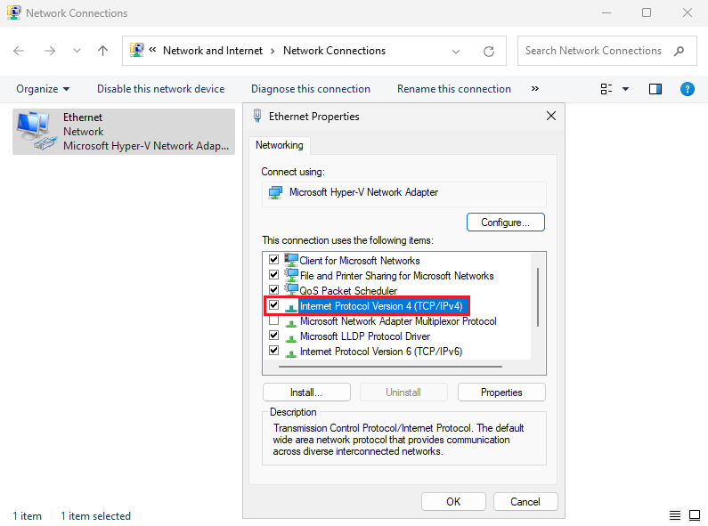
1. فتح "Network Connections" | - اضغط على زر البدء (Start).
 | - اكتب "Network Connections" في شريط البحث واضغط Enter.
 | - أو من Control Panel > Network and Sharing Center > Change adapter settings.
2. تحديد واجهة الشبكة | - اختر واجهة الشبكة التي تريد تعيين IP ثابت لها (مثل "Ethernet" أو "Wi-Fi").
 | - انقر بزر الماوس الأيمن على الواجهة، ثم اختر Properties.
3. فتح إعدادات TCP/IP | - في نافذة Properties، حدد Internet Protocol Version 4 (TCP/IPv4).
 | - انقر على Properties.
4. تعيين عنوان IP ثابت | - حدد Use the following IP address.
 | - أدخل:
 | IP address: مثل "192.168.1.100".
 | Subnet mask: مثل "255.255.255.0".
 | Default gateway: مثل "192.168.1.1".
 | - حدد Use the following DNS server addresses:
 | أدخل DNS مثل "8.8.8.8" و "8.8.4.4".
5. حفظ التغييرات | - انقر على OK لحفظ التغييرات.
 | - انقر على Close لإغلاق نافذة الخصائص.
6. التحقق من التكوين | - افتح Command Prompt واستخدم الأمر:
 | ipconfig /all
 | للتحقق من إعدادات الشبكة والعنوان الثابت.
بهض أوامر الايبي ادرس
ipconfig | يعرض معلومات الشبكة مثل عنوان IP، قناع الشبكة، البوابة الافتراضية، والخوادم.
 | مثال: ipconfig
ipconfig /all | يعرض كافة التفاصيل حول إعدادات الشبكة للجهاز بما في ذلك العناوين الثابتة أو الديناميكية، خوادم DNS، وغيرها.
 | مثال: ipconfig /all
ipconfig /release | يقوم بإفراج (إيقاف) عنوان الـ IP الحالي من واجهة الشبكة، ويقوم بفصل الجهاز عن الشبكة.
 | مثال: ipconfig /release
ipconfig /renew | يقوم بإعادة الحصول على عنوان IP جديد من خادم DHCP بعد الإفراج عن العنوان السابق.
 | مثال: ipconfig /renew
ipconfig /flushdns | يقوم بحذف ذاكرة التخزين المؤقتة لخوادم DNS التي تم تخزينها على الجهاز.
 | مثال: ipconfig /flushdns
...
عن طريق واجهة الرسوميات
10. الوصول إلى ADUC | بعد اكتمال التثبيت، افتح Server Manager مرة أخرى، ثم انقر على "Tools" في الزاوية العلوية. ستجد "Active Directory Users and Computers" في القائمة المنسدلة.

عن طريق PowerShell
Install-WindowsFeature -Name AD-Domain-Services -IncludeManagementTools | هذا الامر كامل
Install-WindowsFeature | هو أمر PowerShell يُستخدم لتثبيت ميزات معينة على نظام تشغيل Windows Server. هذا الأمر كان يُستخدم في الإصدارات القديمة مثل Windows Server 2012 و2016 و2019.
-Name | يُحدد اسم الميزة أو الوظيفة التي تريد تثبيتها. في هذا السياق، اسم الميزة هو AD-Domain-Services، والتي تمثل خدمات الدليل النشط (Active Directory Domain Services).
AD-Domain-Services | هو اسم الميزة التي تشير إلى خدمة الدليل النشط الخاصة بإعداد وإدارة الدومين في بيئة Active Directory. يشمل هذا تثبيت Domain Controllers.
-IncludeManagementTools | هو معلمة إضافية تستخدم لتثبيت الأدوات الإدارية المتعلقة بالميزة التي يتم تثبيتها. في هذه الحالة، يتضمن ذلك أدوات مثل Active Directory Users and Computers و Active Directory Sites and Services. تساعد هذه الأدوات في إدارة البيئة الخاصة بـ Active Directory بعد تثبيتها.

صناعة دومين جديد في Active Directory
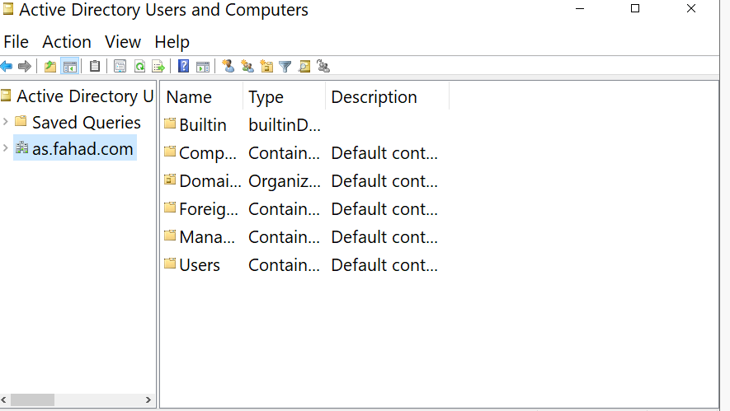
عن طريق الترمند
sconfig | تحط الامر ذا علشان يشغل القائمة
Install-ADDSForest | وهذ الامر ينشى دومين جديده
DomainName: | وبهدها تكتب اسم الدومين
 | وبعده تكتب كلمة المرورو وتعيدها
 | وتعيد تشغيل السيرفر تلقائي
tools | وفي السيرفر منجر تروح للخيار تولز
Active Directory Users and Computers | ثما تختار هذا الخيار
 | وبعدين تشوف الدومين الي انشاتا

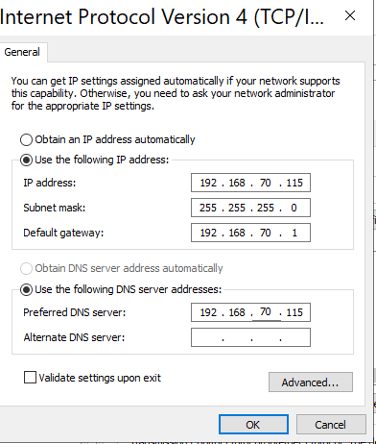
عن طريق واجهة الرسوميات
Static IP Address | اول شي تاكد بان الايبي ثابت يعني تسوي ابي خاص
 | وبعدين في نفس الصفحه الي سويت فيها أي بي ثابت اختر DNS المفضل هو الايبي نفسه انظر للصورة تحذير تاكد من Host-only Networks كم رقم الايبي حقه لانه اذا الايبي رقمه 192.168.70.123 لازم تكتب الايبي 192.168.70.xxx واخر 3 ارقام اتخر على كيفيك
Add roles and features | تروح على اضافت الأدوار والمييزات
Before you begin=Next | وفي هذه الصفحه اضغط التالي
Select installation = Role-based or feature-based installation | وفي تحديد نوع التثبيت اختر التثبيت المستند إلى الدور أو التثبيت المستند إلى الميزات
Select destination server | اختر السيرفر الي تسويله دمين
Select server roles = Active Directory Domain Services | وهنا تحدد أدوار الخادم وتختار خدمة المجال وادوار الخادم
Add Roles and Features Wizard =Add Features | وفي هذه النافذه اختر Add Features
Select server roles = DNS Server | وكمان في صفحة حقت أدوار الخادم اختر DNS Server
Add Roles and Features Wizard =Add Features | وفي هذه النافذه اختر Add Features
Select server roles = Next | وفي هذه الصفحه كمان اختر التالي
features = Next | في وحدة تحكم الميزات المحددة اختر التالي بدون أي اضافه
Active Directory Domain Services = Next | في وحدة تحكم خدمات مجال يمكنك قراءة معلومات موجزة حول خدمات مجال ثم ااضغط التالي
DNS Server = Next | على وحدة تحكم ملقم DNS، يمكنك قراءة معلومات موجزة حول ملقم DNS. انقر فوق التالي للمتابعة
Confirm installation = Install | في التأكيد على التثبيت اختر تثبيت
Promote this server to a domain controller | وبعد انتهاء التثبيت لاتقفل الصحه بل روح على الخيار Promote this server to a domain controller
Deployment Configuration = Add a new forest & Next | في تكوين النشر اختر إضافة مجموعة تفرعات جديدة واختر الاسم الذي تريده ثما التالي
Domain Controller Options | في التحكم بمجال ضع باسورد جديد واختر التالي
DNS Options = Next | وفي هذ الخيار اختر التالي
Additional Options | اختر الاسم الي تبيه او خل الكمبيوتر يختار واختر التالي
Paths = Next | في الباث اختر التالي
Review Options = Next | في مراجعة الخيارات اختر التالي
Prerequisites Check = Install | في التحقق من المتطلبات الأساسية اختر تثبيت
 | ثما اعادت التشغيل علشان يتثبت كل شي سويته
fahad\Administrator | بتلاخظ بان اسم المستخدم تغير من Administrator الى fahad\Administrator وهذا الاسم الي حطيته في السطر رقم 128
الانضمام الى الدومين Join in Active Directory Domain
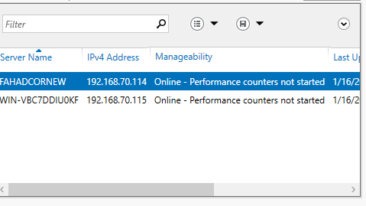
All Servers | وبعد الانضمام تروح للويندوز سيرف الرئيسي وتروح All Servers
Add Servers | وعلى كلمة All Servers تضغط كلك يمين وتختار Add Servers
find now | ثما تختار ابحث الان وتظهر معك كل الاجهزه المتصلة بدومين

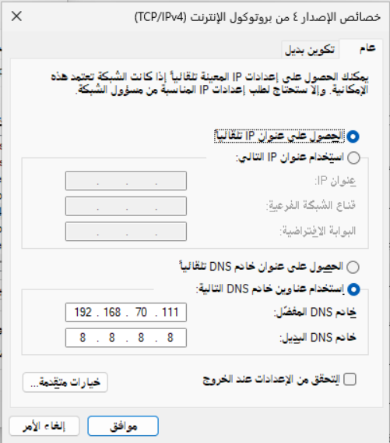
عن طريق واجهة الرسوميات في ويندوز
 | طبعا للانضمام الى المجال خذ الايبي حق السيرفر وحطه في خانة DNS المفضل لللجهاز الي يريد ينضم
 | تروح لوحة التحكم ثما اعدادت النظام والأمان ثما النظام
 | الصفحة الرئيسية
 | اعادة تسمية الكمبيوتر
 | اسم الكمبيوتر
 | تسمية الكمبيوتر او تغيير المجال
 | المجال = حط اسم مجال السيرفر fahad.com
 | تدخل اسم المستخدم حق السيرفر=Administrator
 | وكلمة المرور حق السيرفر الي انضميت له
 | اعادة التشغيل

عن طريق ويندوز كور
sconfig | تكتب الامر ذا في البور شل
 | ثما تختار رقم 1 تغير اعدادت الدومين
 | ثما تختار حرف D
Name of domain to join (Blank=Cancel): fahad.com | ثما تحط الدومين الي موجود في السيرفر الرئيسي
Specify an authorized domain\user (Blank=Cancel): administrator | وبعدها تحط اليوزر حق السيرفر الرئيسي
Password for administrator: ********* | والباسورد حق الرئيسي
WARNING: The changes will take effect after you restart the computer fahadnewcor. Successfully joined domain. Do you want to change the computer name before restarting? (Y)es or (N)o: y | ثما يجيك تحذير وبعدين يخيرك هل تريد اسم للسيرفر الي انت عليه يعني مش الريسي
Password for administrator: ********* | ثما تدخل الباسورد السيفر الي انت علية للتاكيد
Changing computer name... WARNING: The changes will take effect after you restart the computer fahadnewcor. | وأخيرا يجيك انه تم التغيير ويرد إعادة تشيغيل
...
تثبيت الحزم اللازمة للانضمام إلى الدومين مثل realmd و sssd وأدوات أخرى. | sudo yum install -y samba samba-client samba-common krb5-workstation realmd sssd adcli oddjob oddjob-mkhomedir
بدء خدمة NTP لمزامنة الوقت. | sudo systemctl start ntpd
تمكين خدمة NTP لتعمل عند بدء التشغيل. | sudo systemctl enable ntpd
الانضمام إلى الدومين باستخدام حساب Administrator الخاص بالدومين. | sudo realm join --user=Administrator <domain_name>
التحقق من أن جهاز CentOS 7 قد انضم بنجاح إلى الدومين. | realm list
تمكين خدمة SSSD الخاصة بالتوثيق عبر الدومين. | sudo systemctl enable sssd
بدء خدمة SSSD لتوثيق حسابات المستخدمين من الدومين. | sudo systemctl start sssd
اختبار تسجيل الدخول باستخدام حساب من الدومين. | id username@domain_name

Create Users and Groups on Active Directory إنشاء مستخدمين ومجموعات على Active Directory
انشاء مستخدم جديد
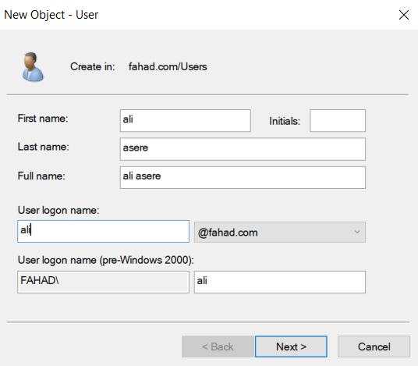
عن طريق واجهة الرسوميات
Active Directory Users and Computer. | تروح لذا الخيار في Tool
fahad.com | وتذهب للدومين وتضغط علية
User | ويجيك ملف يوزر اضغط كلك يمين واختار New ثما User
 | وبعدين عبي البيانات ثما اختر الصلاحيات

إضافة صلاحيات اليوزر مثل Administrators
Properties | كليك يمين على اليوزر الجديد واختر Properties
Member of | من القائمة الجديدة اختر الانضمام الى
Add | جديد
Advanced | اختر متقدم
Find Now. | البحث عن جديد
Administrators | اختر اليوزر الأساسي ثما اوكية
Ok | واختر اوكيه ثما اوكية
تغيير في وقت الدخول اليوزر
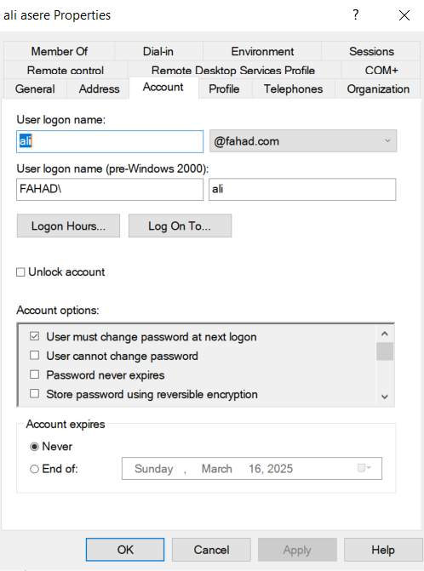
Tool | اول شي اذهب الى تول
Active Directory Users and Computer | ثما المجموعات واليوزر
User | اضعط على كلمة يوزر
ali | اختر أي يوزر اضغط دبل كلك
Account | راح تظهر لك نافذه اختر كلمة اكونت
Log On To ... | لتغيير الصلاحيات في تسجيل الدخول على الكمبيوتر
Logon Hours ... | لاختيار ساعات العمل
Unlock account | وهذا اذا فعلته يعني اذا اليوزر ادخل كلمة المرور غلط اكثر من مره يغلق الحساب

Create a Group on the Active Directory انشاء مجموعة
Tools | تروح على التولز
Active Directory Users and Computer | وعلى ذا الخيار
fahad.com | تروح على الدومين وتضغط كليك يمين
New | بعدين جديد
Organizational Unit | وتعني لتنظيم وإدارة الموارد داخل Active Directory، مما يجعل إدارة الشبكة أكثر كفاءة وأمانًا ونعني بالموارد أي المستخدمين والطابعات وغيرها اضغط عليها
Name = HR | حط أي اسم وبعدها في خيار تحت الاسم هذا خاص يمنع حذف الملف
fahad.com | ثما تروح للدومين وتضغط عليه
Uesr | وتروح لليوزرات
ali asere | وتاخذ اليوزر للملف الي سويته HR سحب وافلات
Tools
...
طريقة التثبيت ADDS | الفائده : إنشاء شبكة موثوقة: هذه الإعدادات تساعدك في بناء شبكة متكاملة تدير الموارد من خلال خادم واحد يمكن أن يتحكم في كيفية الاتصال والوصول إلى البيانات. إدارة أفضل للمستخدمين: بفضل Active Directory، يمكن إدارة حسابات المستخدمين والمجموعات، بحيث يمكنك تعيين الصلاحيات لكل مستخدم وتخصيص الوصول إلى الملفات والمجلدات بشكل أكثر تنظيمًا. تحسين الأمان: يمكنك من خلال Group Policy فرض سياسات الأمان على جميع الأجهزة المتصلة بالمجال، مثل سياسات كلمة المرور، تصاريح الوصول، وحماية البيانات. سهولة الإدارة: يمكنك إدارة الموارد (مثل المجلدات المشتركة والطابعات) بطريقة مركزية عبر Active Directory، مما يسهل العملية الإدارية في الشبكة
New Zone انشاء منطقة جديده
Server Manager | تروح على سيفر منجر وتختار All Servers
 | تختار السيرفر الرئيسي وتضغط كلك يمين وتختار DNS Manager
DNS Manager | واذا دخلت على DNS Manager بتلقى 2 سيرفرات اختر fahadcornew.fahad.com لانك طبيق عليه
Forward Lookup Zones | وتختار الفولدر ذا وبتلقى فاضي
New Zone | تضغط كلك يمين على Forward Lookup Zones وتختار New Zone
Next | وتجد لافته ترحيبيه واختر Next
Primary zone | واختر Primary zone يعني منطقة ثانوية
Zone Name=WIN-VBC7DDIUOKF | في هذه النافذه اختر WIN-VBC7DDIUOKF دبل كلك راح يظهر ملف Forward Lookup Zones اضغط عليه دبل كلك كمان هيظهر معاك اسم الدومين حق السيرفر الأساسي fahad.com اختاره ثما Ok
Next | ثما اختر Next
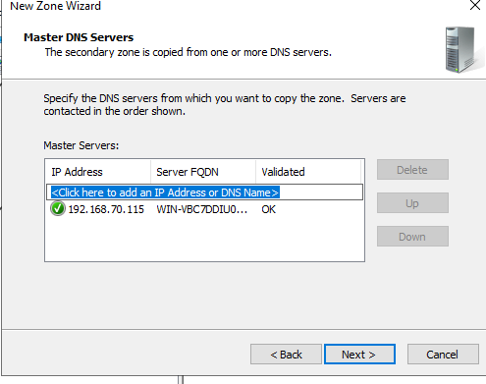
New Zone Wizard | في هذه النافذه ادخل الايبي حق السيرفر الأساسي ثما Next ثما فينش
 | اذا ماقبل الفينش اتبع الخطوات التالية
Forward Lookup Zones | وتروح للملف كلك يمن على حق السيرفر الرئيسي
Properties | وتختار Properties الي هي خصائص
Type:Active Directory-Integrated=Change | وتروح على التويب ذا وتختار تغيير
Store the zone in Active Directory (available only if DNS server is a domain controller) | وتلغى تفعيل هذا الخيار
Ablay+ ok | وتختار ابلاي واوكيه

Forward Lookup Zones | تروح للملف ذا حق السيرفر الرئيسي
fahad.com | وتضغط كلك يمين وتختار Properties الي هي خصائص
Zone Transfers | وتختار هذا الخيار
Allow zone transfers: | وتعلم على ذا الخيار
Only to the following servers | وتختار هذا الخيار
Edit | وتختار إضافة
IP addresses of the secondary servers: | وتحت هذا الكلام يمكن ادخال الايبي فحاول ادخال الايبي 2 حق كور والرئيسي
fahad.com | روح على السيفر كور وعلى الدومين وكيلك يمين واختر Properties طبعا بتلقى جنبه اكس احمر
Edit | بتلقى ip حق ويندوز الرئيسي اضيف الكور كمان ثما اوكيه
...

